Thiết kế Winform
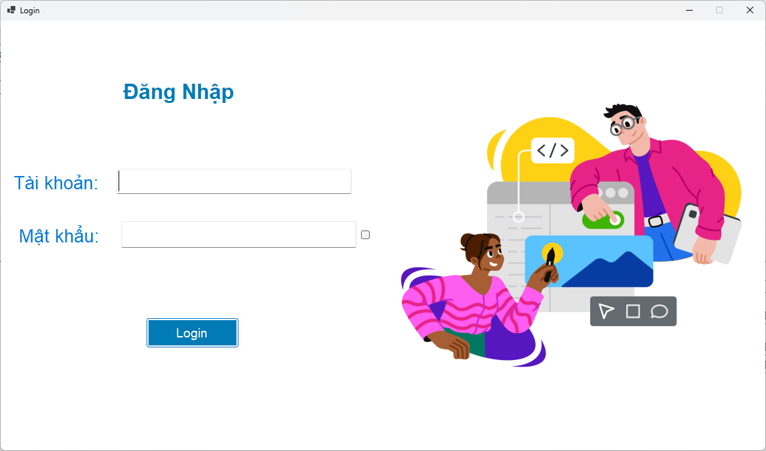
Giao diện hiển thị các chức năng quản lý của admin
1. Đăng nhập |  | # | Tên thành phần | Chức năng
 |  | 1 | txt Tài khoản | Nhập thông tin tài khoản admin
 |  | 2 | txt Mật khẩu | Nhập thông tin mật khẩu admin
 |  | 3 | Nút Đăng nhập | Click vào sẽ chuyển tới giao diện quản lý dành cho admin

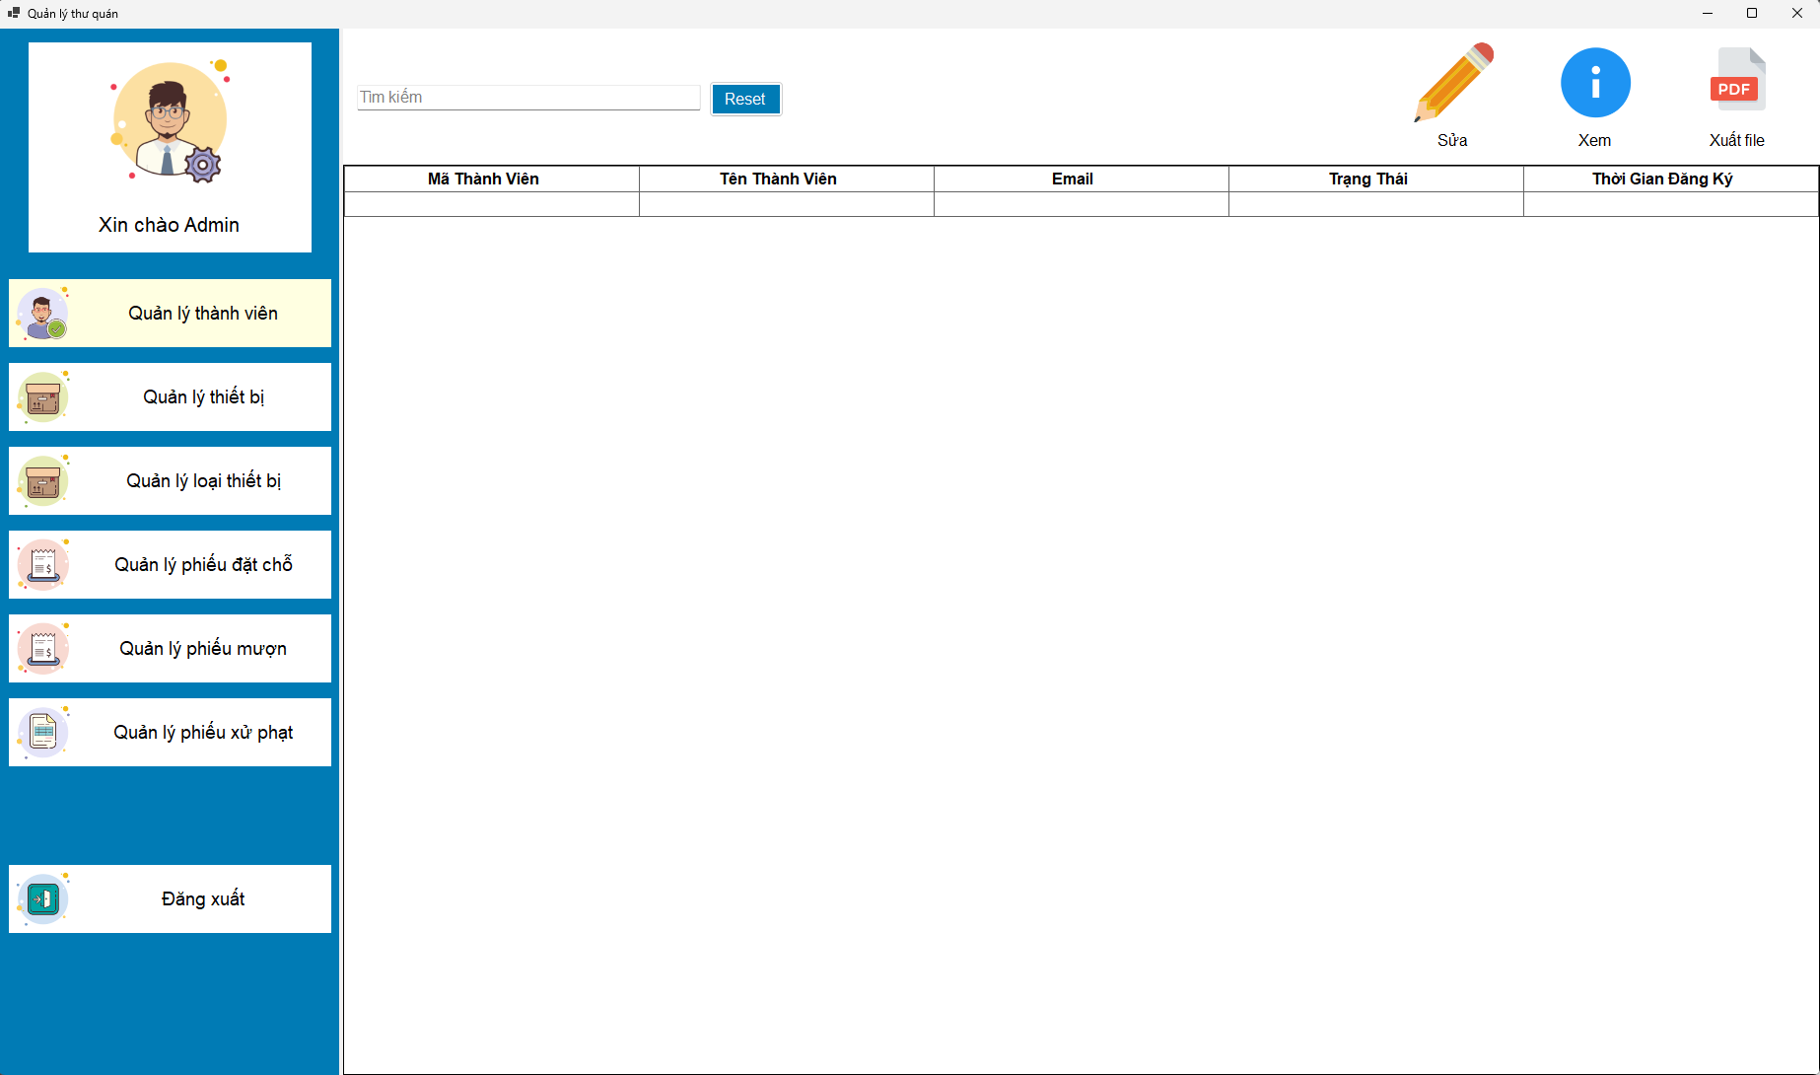
2. Quản lý thành viên | a. Xem danh sách thành viên | # | Tên thành phần | Chức năng
 |  | 1 | txt search | Nhập dữ liệu vào để tìm kiếm thành viên theo họ tên, email và họ tên
 |  | 2 | Nút "Sửa" | Click vào sẽ chuyển tới giao diện chỉnh sửa thành viên
 |  | 3 | Nút "Xem" | Click vào sẽ chuyển tới giao diện xem thông tin chi tiết thành viên
 |  | 4 | Table | Hiển thị thông tin các thành viên đang có trong hệ thống

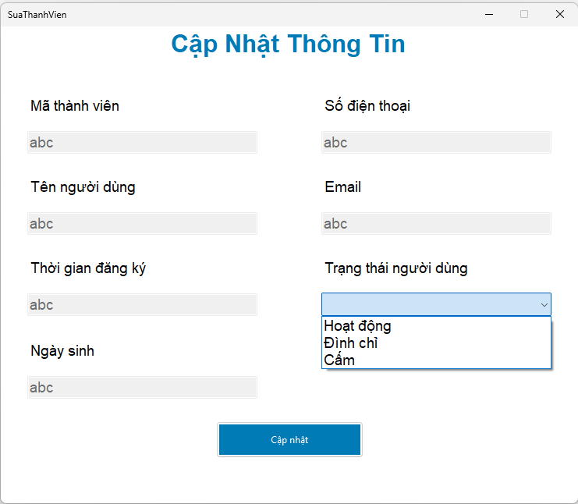
2. Quản lý thành viên | b. Cập nhật trạng thái thành viên | # | Tên thành phần | Chức năng
 |  | 1 | txt Mã thành viên | Hiển thị mã thành viên và không thể được chỉnh sửa
 |  | 2 | txt Tên thành viên | HIển thị tên thành viên và không thể bị chỉnh sửa
 |  | 3 | txt Thời gian đăng ký | Hiển thị thời gian đăng ký và không thể bị chỉnh sửa
 |  | 4 | txt Ngày sinh | Hiển thị ngày sinh và không thể bị chỉnh sửa
 |  | 5 | txt Số điện thoại | Hiển thị số điện thoại và không thể bị chỉnh sửa
 |  | 6 | txt Email | Hiển thị email và không thể bị chỉnh sửa
 |  | 7 | txt Trạng thái người dùng | Hiển thị trạng thái thành viên
 |  | 8 | button Cập nhật | Ấn vào để cập nhật trạng thái mới cho người dùng

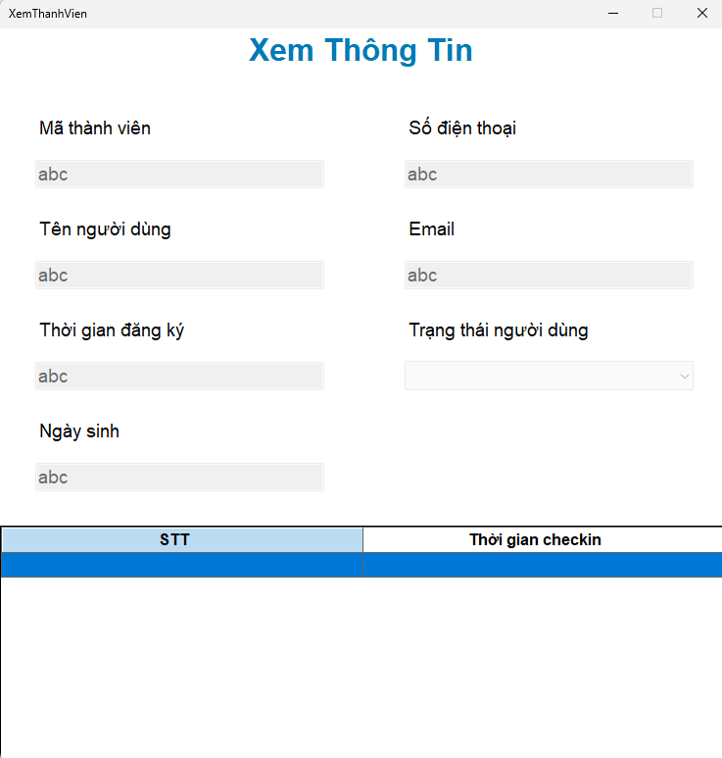
2. Quản lý thành viên | c. Xem thông tin thành viên | # | Tên thành phần | Chức năng
 |  | 1 | txt Mã thành viên | Hiển thị mã thành viên và không thể được chỉnh sửa
 |  | 2 | txt Tên thành viên | HIển thị tên thành viên và không thể bị chỉnh sửa
 |  | 3 | txt Thời gian đăng ký | Hiển thị thời gian đăng ký và không thể bị chỉnh sửa
 |  | 4 | txt Ngày sinh | Hiển thị ngày sinh và không thể bị chỉnh sửa
 |  | 5 | txt Số điện thoại | Hiển thị số điện thoại và không thể bị chỉnh sửa
 |  | 6 | txt Email | Hiển thị email và không thể bị chỉnh sửa
 |  | 7 | txt Trạng thái người dùng | Hiển thị trạng thái thành viên
 |  | 8 | Table | Xem lịch sử check in của người dùng

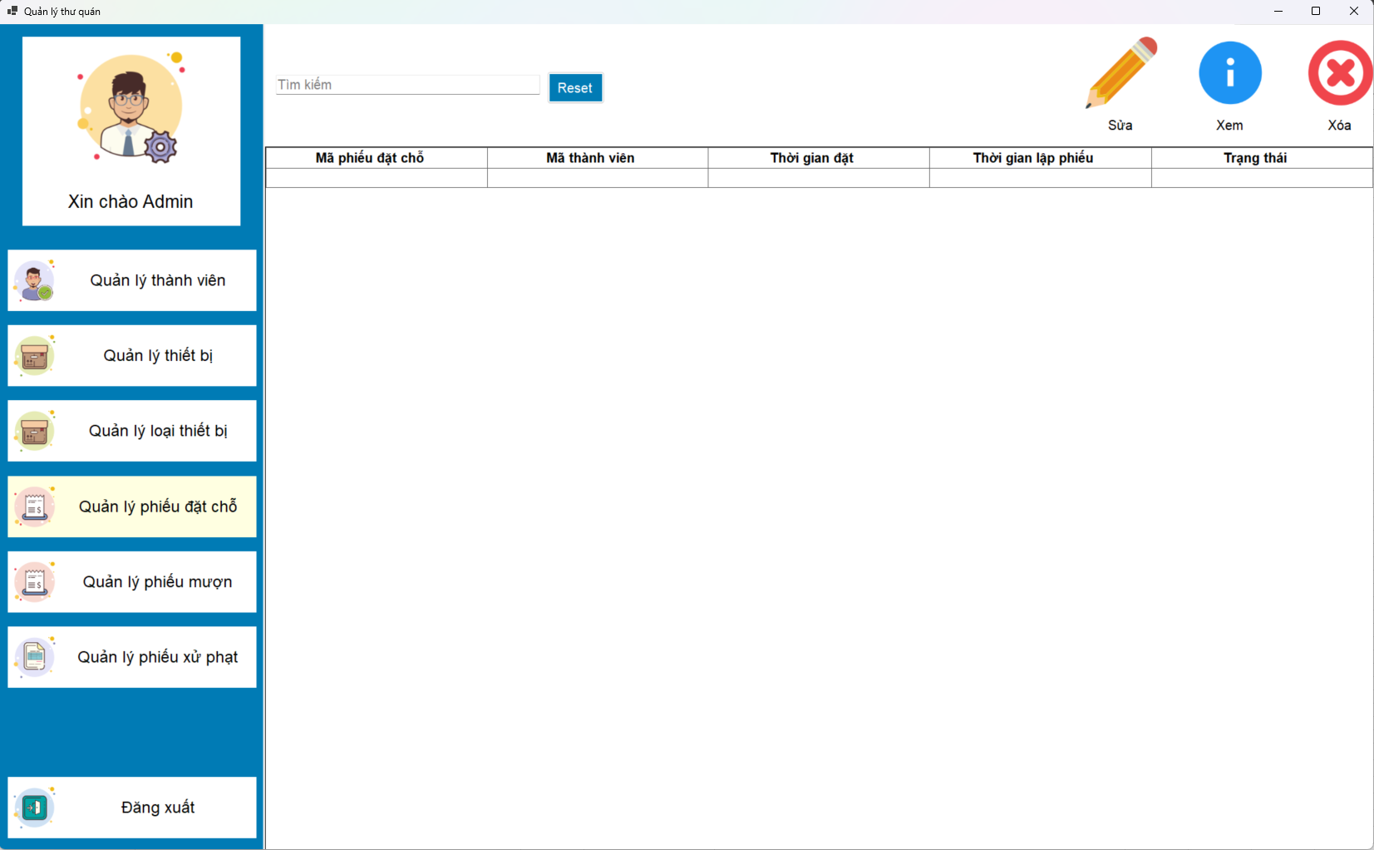
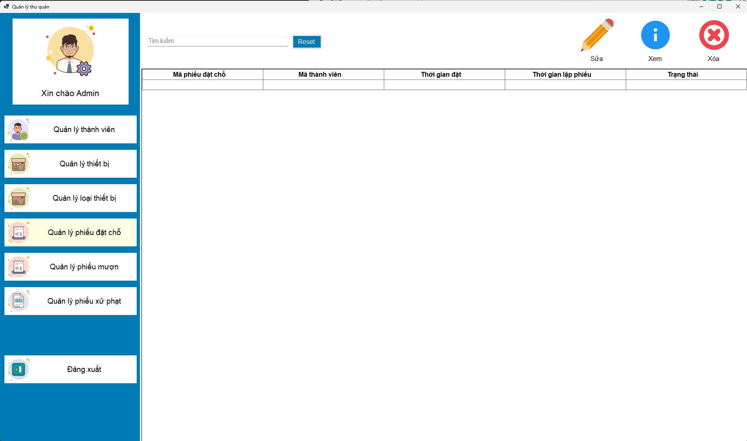
3. Quản lý phiếu đặt chỗ | a. Xem danh sách các phiếu | # | Tên thành phần | Chức năng
 |  | 1 | txtSearch | Nhập dữ liệu vào để tìm kiếm
 |  | 2 | Nút "Sửa" | Click vào sẽ chuyển tới giao diện chỉnh sửa phiếu đặt chỗ
 |  | 3 | Nút "Xem" | Click vào sẽ chuyển tới giao diện xem phiếu đặt chỗ
 |  | 4 | Nút "Xóa" | Click vào sẽ xóa một phiếu đặt chỗ được chọn
 |  | 5 | Table | Xem danh sách các phiếu đặt chỗ

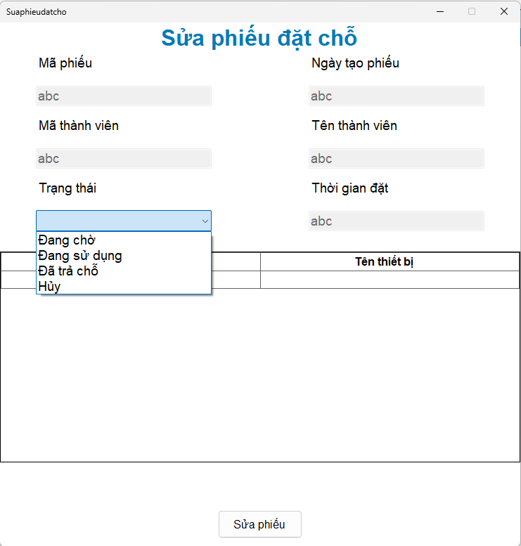
3. Quản lý phiếu đặt chỗ | b. Cập nhật thông tin phiếu | # | Tên thành phần | Chức năng
 |  | 1 | txt Mã Phiếu | Mã phiếu nhập của phiếu được chọn, không thể chỉnh sửa
 |  | 2 | txtNgayTao | Ngày tạo phiếu đặt chỗ, không thể chỉnh sửa
 |  | 3 | cbb Mã thành viên | Chọn mã thành viên
 |  | 4 | txt Tên thành viên | Tự động hiển thị tên thành viên ứng với mã thành viên, không thể chỉnh sửa
 |  | 5 | cbb Trạng thái | Chọn trạng thái phiếu
 |  | 6 | txt Thời gian đặt chỗ | Thời gian đặt chỗ, không thể chỉnh sửa
 |  | 7 | tbl Danh sách thiết bị | Danh sách các thiết bị mượn khi đặt chỗ, không thể chỉnh sửa
 |  | 8 | btnSuaPhieu | Nút sửa phiếu

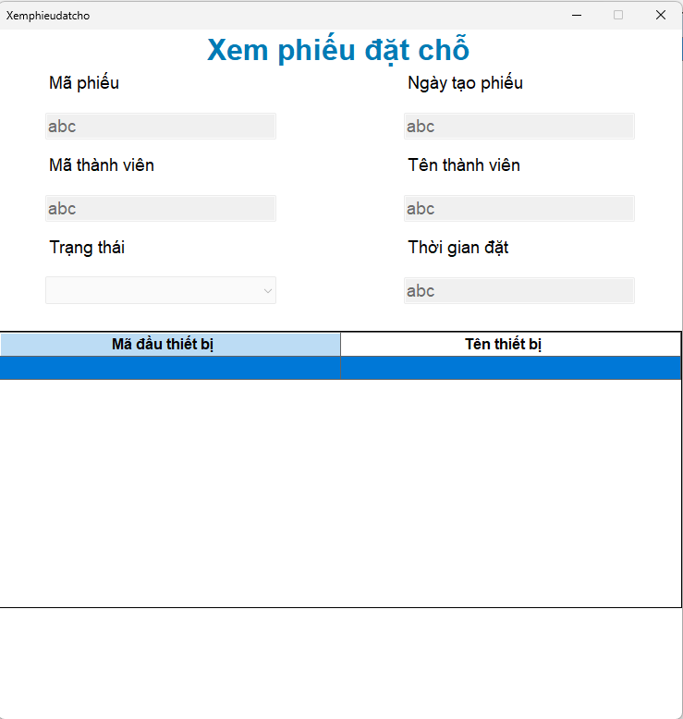
3. Quản lý phiếu đặt chỗ | c. Xem thông tin phiếu | # | Tên thành phần | Chức năng
 |  | 1 | txt Mã Phiếu | Mã phiếu nhập của phiếu được chọn, không thể chỉnh sửa
 |  | 2 | txtNgayTao | Ngày tạo phiếu đặt chỗ, không thể chỉnh sửa
 |  | 3 | cbb Mã thành viên | Chọn mã thành viên, không thể chỉnh sửa
 |  | 4 | txt Tên thành viên | Tự động hiển thị tên thành viên ứng với mã thành viên, không thể chỉnh sửa
 |  | 5 | cbb Trạng thái | Chọn trạng thái phiếu, không thể chỉnh sửa
 |  | 6 | txt Thời gian đặt chỗ | Thời gian đặt chỗ, không thể chỉnh sửa
 |  | 7 | tbl Danh sách thiết bị | Danh sách các thiết bị mượn khi đặt chỗ, không thể chỉnh sửa

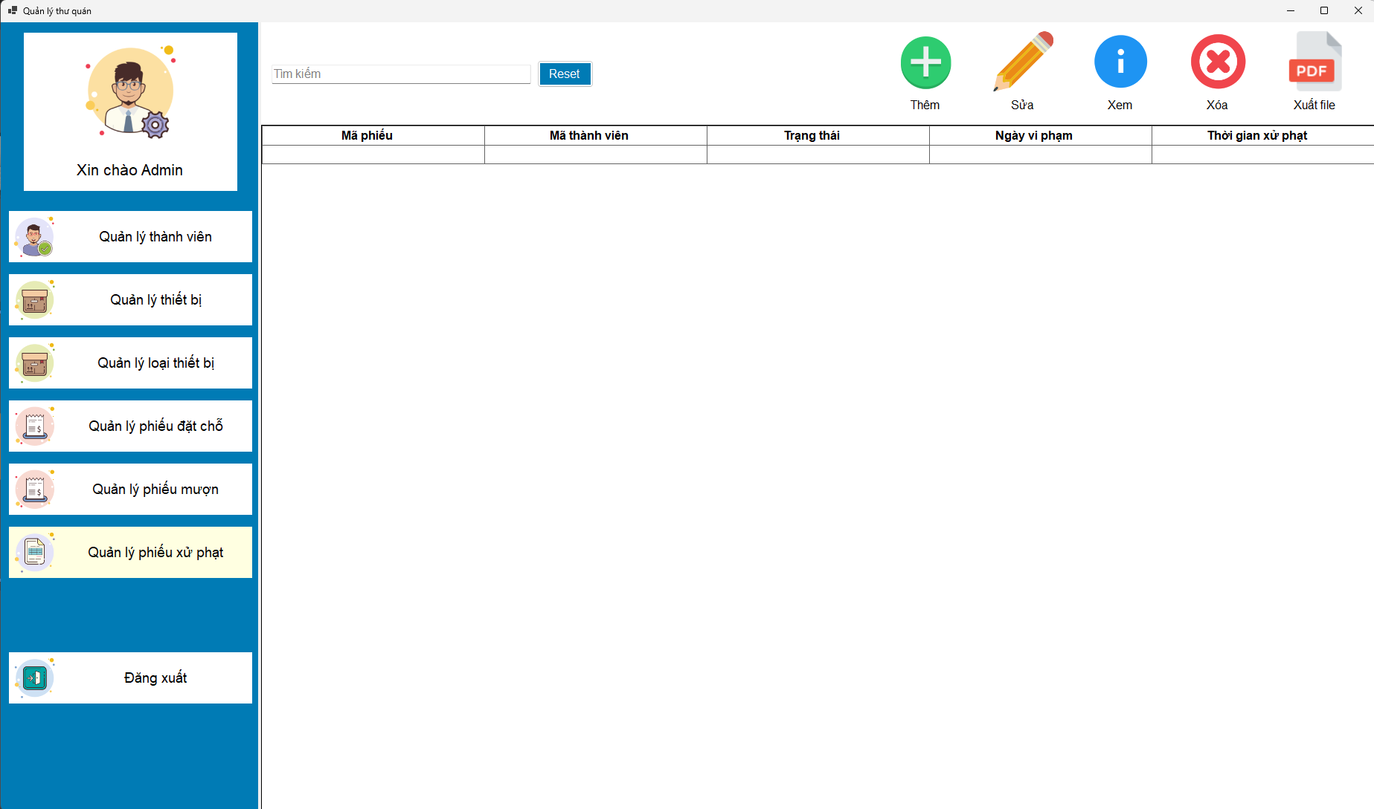
4. Quản lý phiếu xử phạt | a. Xem danh sách các phiếu | # | Tên thành phần | Chức năng
 |  | 1 | txtSearch | Nhập dữ liệu vào để tìm kiếm
 |  | 2 | Nút "Thêm " | Click vào sẽ chuyển tới giao diện thêm phiếu xử phạt
 |  | 3 | Nút "Sửa" | Click vào sẽ chuyển tới giao diện chỉnh sửa phiếu xử phạt
 |  | 4 | Nút "Xem" | Click vào sẽ chuyển tới giao diện xem phiếu xử phạt
 |  | 5 | Nút "Xóa" | Click vào sẽ xóa phiếu xử phạt được chọn
 |  | 6 | Nút "Xuất file" | Click vào sẽ xuất thông tin của phiếu xử phạt được chọn
 |  | 8 | Table | Xem danh sách các phiếu xử phạt

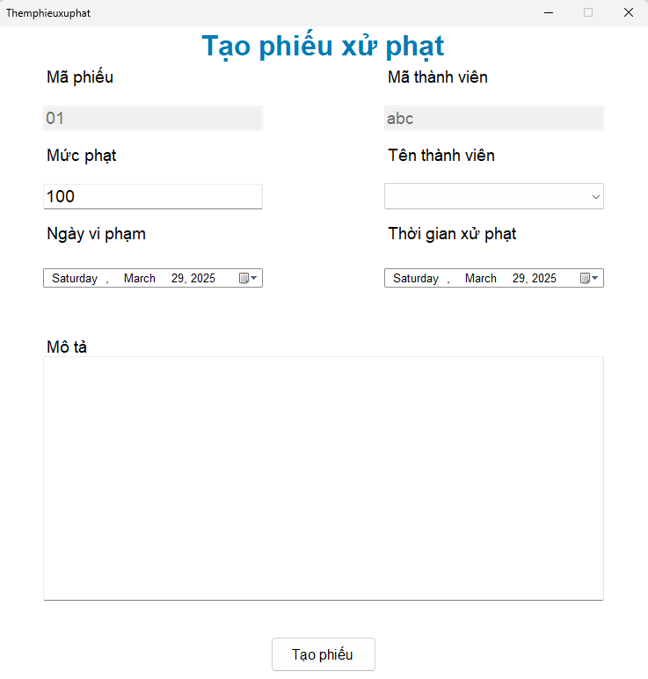
4. Quản lý phiếu xử phạt | b. Tạo phiếu xử phạt | # | Tên thành phần | Chức năng
 |  | 1 | txt Mã người dùng | Mã thông tin thành viên, chọn cbb tên sẽ hiển thị mã tự động, không thể chỉnh sửa
 |  | 2 | cbb Tên người dùng | Chọn tên thành viên
 |  | 3 | txt Mức phạt | Số tiền phạt mà thành viên phải trả
 |  | 4 | txt Ngày vi phạm | Thời gian vi phạm của thành viên
 |  | 5 | txt Mô tả | Nội dung chi tiết các thông tin vi phạm của thành viên
 |  | 6 | btn Tạo phiếu | Tạo phiếu xử phạt với các thông tin đã nhập và chọn

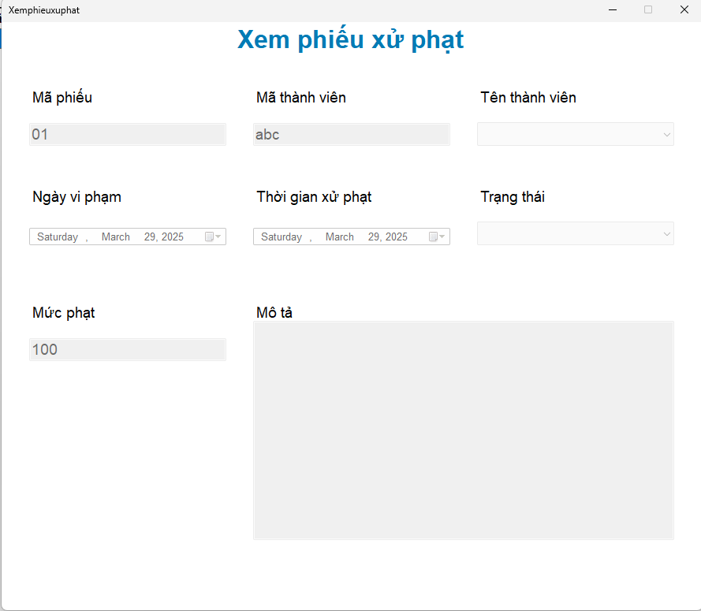
4. Quản lý phiếu xử phạt | c. Xem danh sách các phiếu | # | Tên thành phần | Chức năng
 |  | 1 | txt Mã người dùng | Mã thông tin thành viên, chọn cbb tên sẽ hiển thị mã tự động, không thể chỉnh sửa
 |  | 2 | cbb Tên người dùng | Chọn tên thành viên, không thể chỉnh sửa
 |  | 3 | txt Mức phạt | Số tiền phạt mà thành viên phải trả, không thể chỉnh sửa
 |  | 4 | txt Ngày vi phạm | Thời gian vi phạm của thành viên, không thể chỉnh sửa
 |  | 5 | txt Mô tả | Nội dung chi tiết các thông tin vi phạm của thành viên, không thể chỉnh sửa

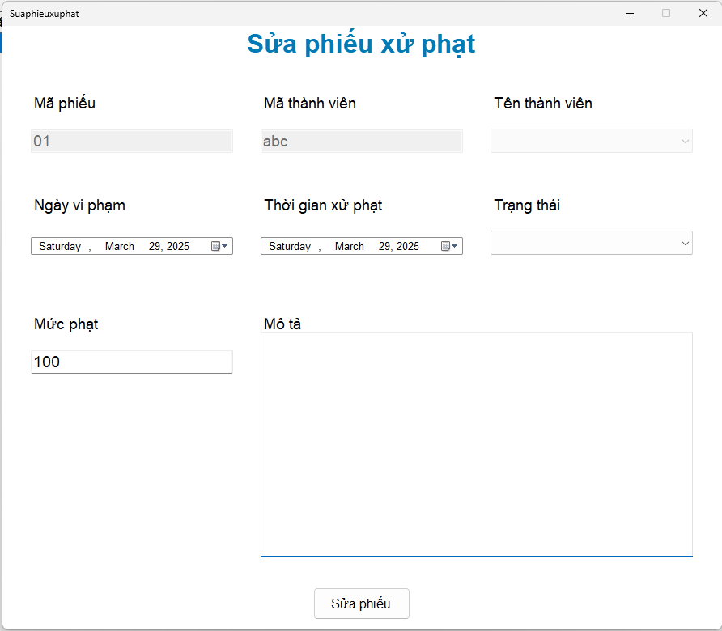
4. Quản lý phiếu xử phạt | d. Chỉnh sửa thông tin phiếu | # | Tên thành phần | Chức năng
 |  | 1 | txt Mã người dùng | Mã thông tin thành viên, chọn cbb tên sẽ hiển thị mã tự động, không thể chỉnh sửa
 |  | 2 | cbb Tên người dùng | Chọn tên thành viên, không thể chỉnh sửa
 |  | 3 | txt Mức phạt | Số tiền phạt mà thành viên phải trả
 |  | 4 | txt Ngày vi phạm | Thời gian vi phạm của thành viên
 |  | 5 | txt Mô tả | Nội dung chi tiết các thông tin vi phạm của thành viên
 |  | 6 | btn Sửa phiếu | Sửa phiếu xử phạt với các thông tin đã thay đổi

5. Quản lý phiếu mượn | a.Danh sách phiếu mượn | # | Tên thành phần | Chức năng
 |  | 1 | Nút "reset" | Nhấn để xóa textfield tìm kiếm
 |  | 2 | Nút "Thêm " | Click vào sẽ chuyển tới giao diện thêm phiếu mượn

 |  | 3 | Nút "Sửa" | Click vào sẽ chuyển tới giao diện chỉnh sửa phiếu mượn
 |  | 4 | Nút "Xem" | Clcik vào sẽ chuyển tới giao diện xem phiếu mượn
 |  | 5 | Nút "Thêm" | Clcik vào sẽ chuyển tới giao diện thêm phiếu mượn
 |  | 6 | Textfeild "txtsearch" | Nhập dữ liệu vào đẻ tìm kiếm
 |  | 7 | Nút "xuatPDF" | Clcik vào sẽ xuất dữ liệu dưới dạng pdf
 |  | 8 | Table | Xem danh ásách các phiếu mượn

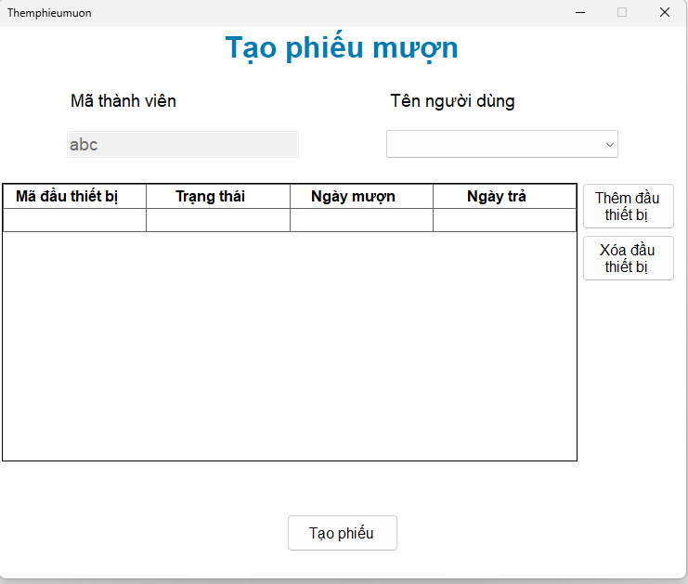
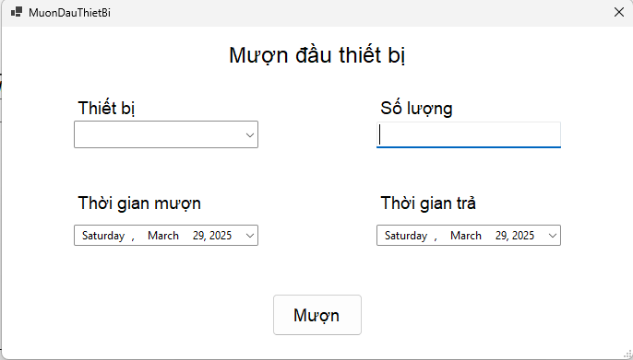
5. Quản lý phiếu mượn | b. Tạo phiếu mượn | #1 | Tên thành phần | Chức năng
 |  | 1 | txtMaThanhVien | Mã thành viên, không thể chỉnh sửa
 |  | 2 | cbb tên người dùng | Chọn tên người dùng
 |  | 3 | tblDsDauThietBi | Hiển thị danh sách đầu thiết bị
 |  | 4 | btnThemDauThietBi | Nhấn để thêm dầu thiết bị
 |  | 5 | btnXoaDauThietBi | Nhấn để xóa đầu thiết bị
 |  | 6 | btnTaoPhieu | Nhán để tạo phiếu mượn

 |  | #2 | Tên thành phần | Chức năng
 |  | 1 | cbbThietBi | Chọn thiết bị
 |  | 2 | txtsoLuong | Nhập só lượng
 |  | 3 | inputDateMuon | Nhập thời gian mượn
 |  | 4 | inputDateTra | Nhập thời gian trả
 |  | 5 | btnMuon | Nhấn để thêm thiết bị vào danh sách

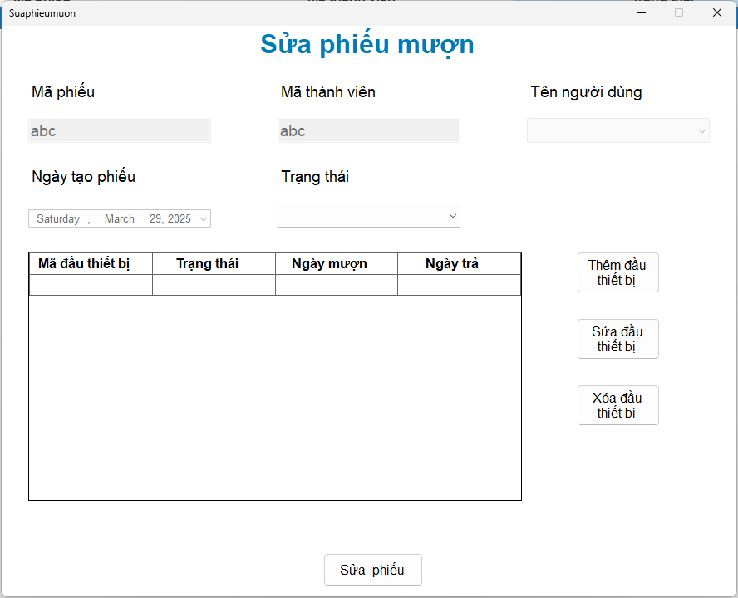
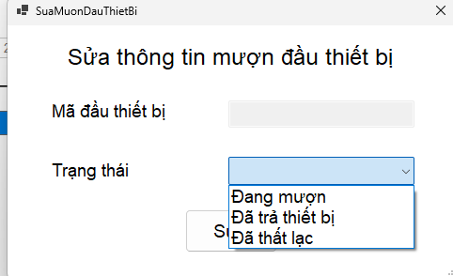
5. Quản lý phiếu mượn | c. Sửa phiếu mượn | #1 | Tên thành phần | Chức năng
 |  | 1 | cbbMã thành viên | Chọn mã thành viên
 |  | 2 | txt Tên thành viên | Tự động hiển thị tên thành viên ứng với mã thành viên
 |  | 3 | cbbTrangThai | Chọn trạng thái phiếu
 |  | 4 | tblChiTietPhieuMuon | Hiển thị chi tiết phiếu
 |  | 5 | btnSuaPhieu | Nút sửa phiếu
 |  | 6 | txtMaPHieu | Hiển thị mã phiếu mượn và không thể chỉnh sửa
 |  | 8 | btnThemDauThietBi | Nhấn để thêm đâu thiết bị
 |  | 9 | btnSuaDauThietBi | Nhấn để sửa đầu thiết bị
 |  | 10 | btnXoaDauThietBi | Nhán để xóa đầu thiết bị

 |  | #2 | Tên thành phần | Chức năng
 |  | 1 | txtDauThietBi | Hiển thị mã đầu thiết bị
 |  | 2 | cbbTrangThai | Chọn trạng thái đầu thiết bị
 |  | 3 | btnSua | Sửa trạng đầu thiết bị

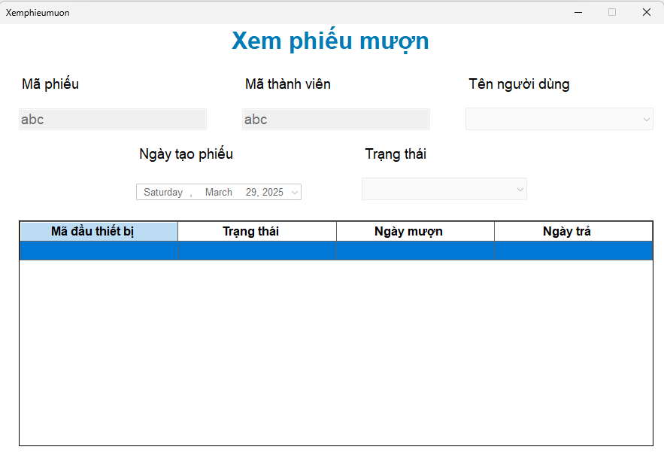
5. Quản lý phiếu mượn | d. Xem phiếu mượn | # | Tên thành phần | Chức năng
 |  | 1 | txt Mã thành viên | Mã thành viên, không thể chỉnh sửa
 |  | 2 | txt Tên thành viên | Tên thành viên, , không thể chỉnh sửa
 |  | 3 | cbbTrangThai | Chọn trạng thái phiếu, không thể chỉnh sửa
 |  | 4 | tblChiTietPhieuMuon | Hiển thị chi tiết phiếu, không thể chỉnh sửa
 |  | 5 | txtMaPHieu | Hiển thị mã phiếu mượn, không thể chỉnh sửa
 |  | 6 | txtNgayTao | Ngày tạo phiếu mượn, không thể chỉnh sửa

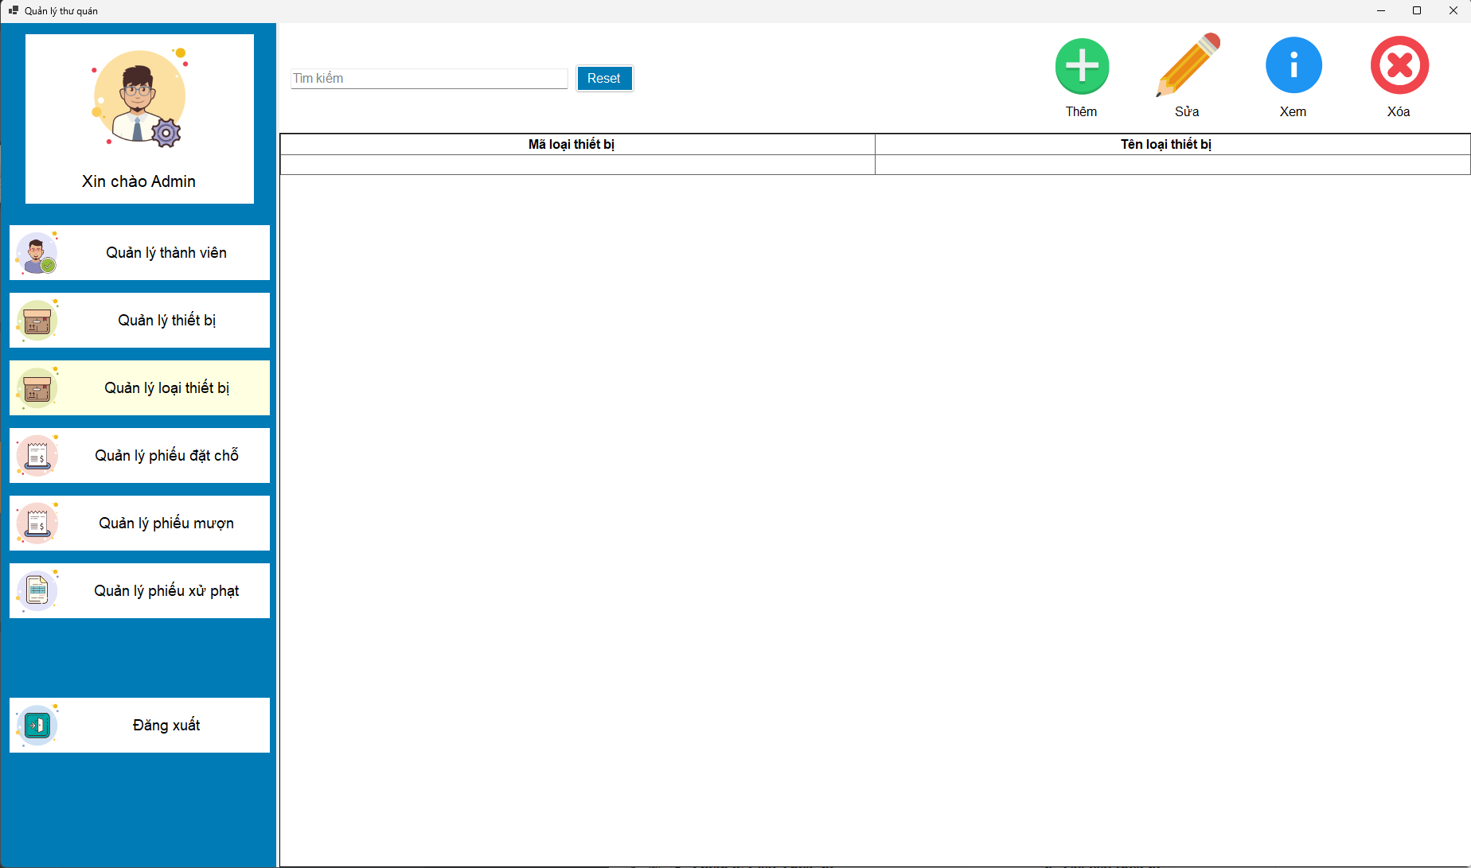
6. Quản lý loại thiết bị | a. xem danh sách các loại thiết bị | # | Tên thành phần | Chức năng
 |  | 1 | txt search | Nhập dữ liệu vào để tìm kiếm
 |  | 2 | Nút "Thêm" | Click vào sẽ chuyển tới giao diện thêm loại thiết bị
 |  | 3 | Nút "Sửa" | Click vào sẽ chuyển tới giao diện chỉnh sửa loại thiết bị
 |  | 4 | Nút "Xóa" | Clcik vào sẽ thay đổi trạng thái về không sử dụng
 |  | 5 | Table | Xem danh sách các loại thiết bị

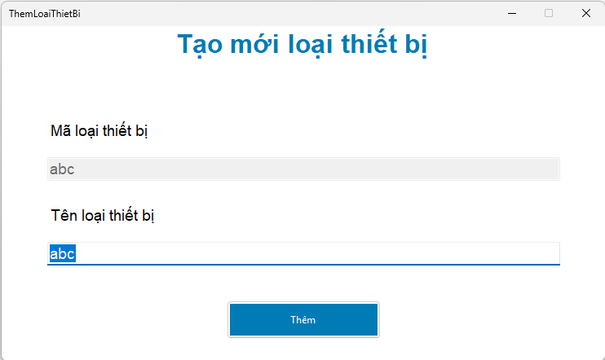
6. Quản lý Loại Thiết bị | b. Tạo loại thiết bị | # | Tên thành phần | Chức năng
 |  | 1 | txt Mã loại thiết bị | Hiển thị mã loại thiết bị, không thể chỉnh sửa
 |  | 2 | txt Tên loại thiết bị | hiển thị tên loại thiết bị
 |  | 3 | btn tạo mới | Tạo mới loại thiết bị

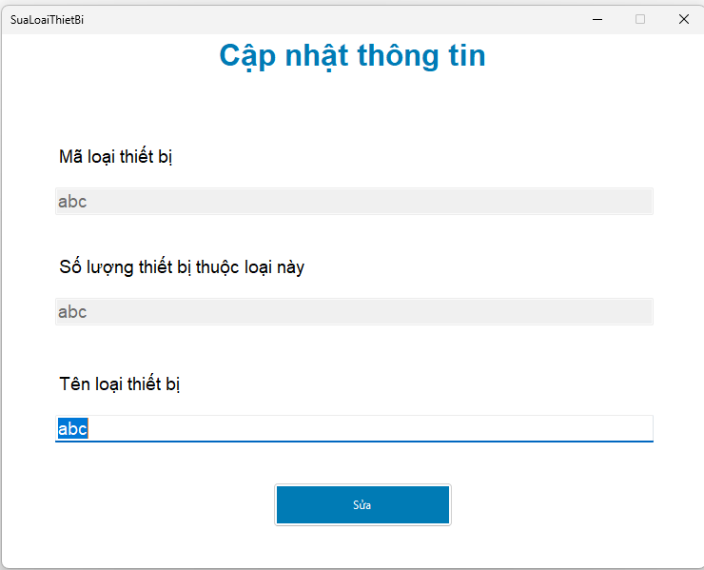
6. Quản lý Loại Thiết bị | c. cập nhật thông tin loại thiết bị | # | Tên thành phần | Chức năng
 |  | 1 | txtMã loại thiết bị | Hiển thị mã loại thiết bị, không thể chỉnh sửa
 |  | 2 | txt Tênloại thiết bị | hiển thị tên loại thiết bị và chỉnh sửa
 |  | 3 | txtSo lượng thiết bị thuộc | Hiển thị số lượng thiết bị thuộc về loại này
 |  | 4 | txtSua | Cập nhật loại thiết bị

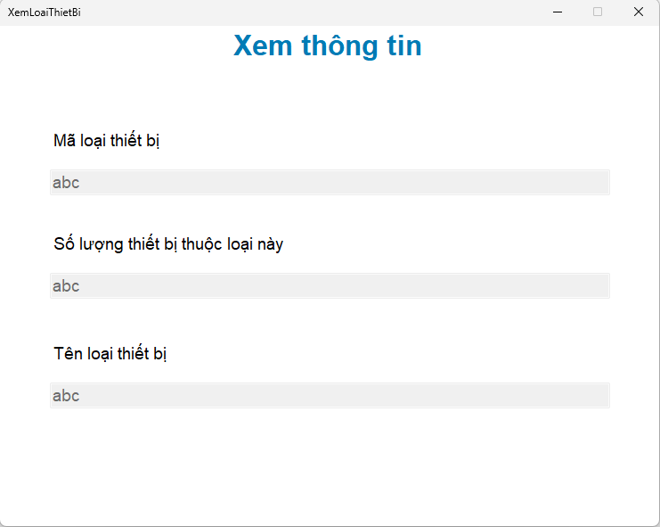
6. Quản lý Loại Thiết bị | d. xem loại thiết bị | # | Tên thành phần | Chức năng
 |  | 1 | txtMã loại thiết bị | Hiển thị mã loại thiết bị, không thể chỉnh sửa
 |  | 2 | txt Tênloại thiết bị | hiển thị tên loại thiết bị, không thể chỉnh sửa
 |  | 3 | txtSo lượng thiết bị thuộc | Hiển thị số lượng thiết bị thuộc về loại này, không thể chỉnh sửa

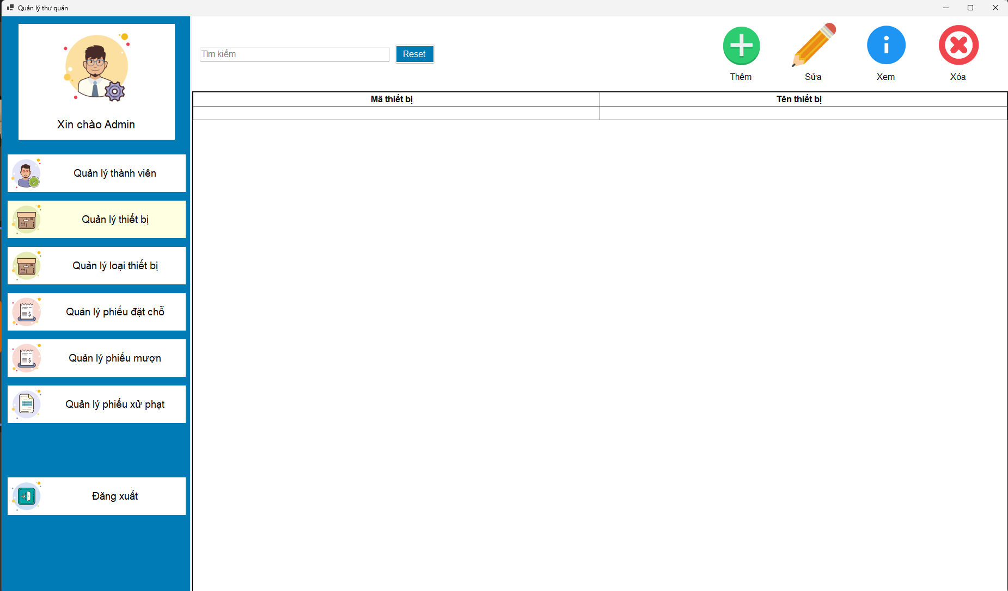
7. quản lý thiết bị | a. xem danh sách thiết bị | # | Tên thành phần | Chức năng
 |  | 1 | txt search | Nhập dữ liệu vào đẻ tìm kiếm
 |  | 2 | Nút "Sửa" | Click vào sẽ chuyển tới giao diện chỉnh sửa loại thiết bị
 |  | 3 | Nút "Xóa" | Clcik vào sẽ thay đổi trạng thái về không sử dụng
 |  | 4 | Nút "Thêm" | Clcik vào sẽ chuyển tới giao diện thêm thiết bị
 |  | 5 | tblDsThietBi | Hiển thị danh sách thiết bị

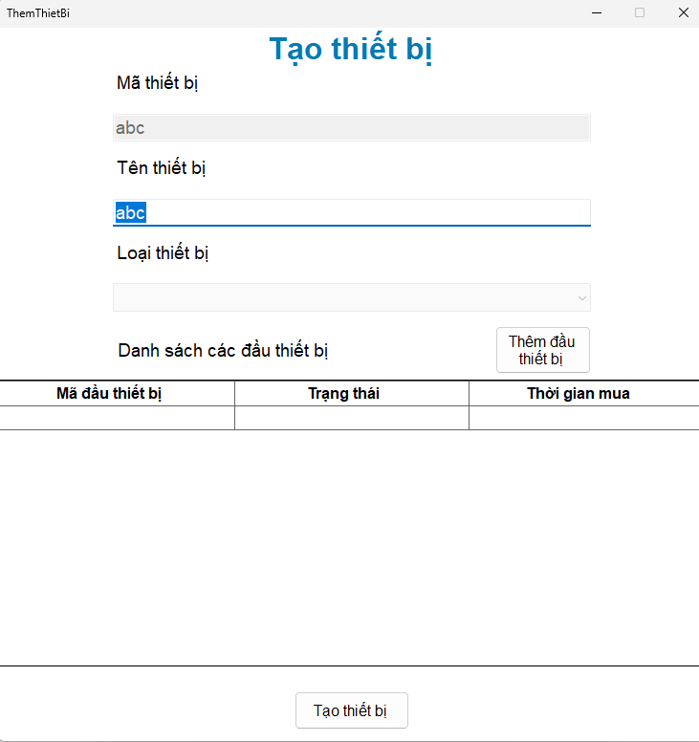
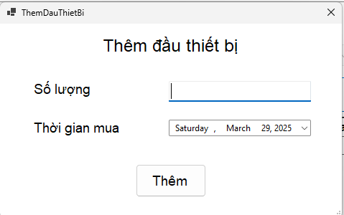
7. quản lý thiết bị | b. tạo thiết bị và đầu thiết bị | #1 | Tên thành phần | Chức năng
 |  | 1 | cbbLoại thiết bị | Chọn loại thiết bị
 |  | 2 | txt Tên thiết bị | Nhập tên thiết bị
 |  | 3 | tblĐầu thiết bị | Hiển thị danh sách đầu thiết bị
 |  | 4 | btnTạo thiết bị | Tạo thiết bị và đầu thiết bị
 |  | 5 | txtMã Thiết bị | tự tạo sẵn và không được chỉnh sữa
 |  | 6 | btnThêm đầu thiết bị | Thêm đầu thiết bị vào bảng

 |  | #2 | Tên thành phần | Chức năng
 |  | 1 | txt Số lượng | Hiển thị mã đầu thiết bị
 |  | 2 | time Thời giam mua | Chọn thời gian mua các đầu thiết bị
 |  | 3 | btn Thêm | Thêm các đầu thiết bị

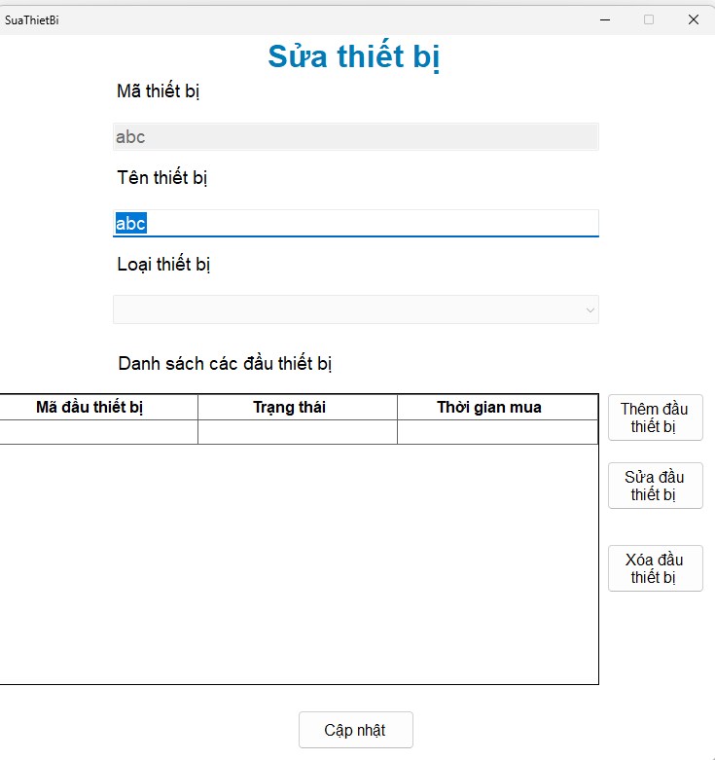
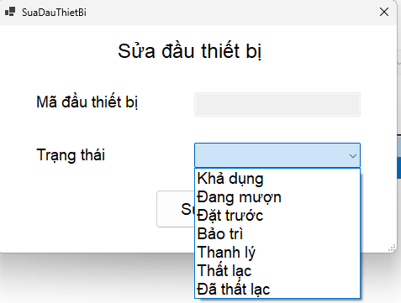
7. quản lý thiết bị | c. sửa thiết bị và đầu thiết bị | #1 | Tên thành phần | Chức năng
 |  | 1 | cbbLoại thiết bị | Chọn loại thiết bị
 |  | 2 | txt Tên thiết bị | Nhập tên thiết bị
 |  | 3 | tblĐầu thiết bị | Hiển thị danh sách đầu thiết bị và chỉnh sửa
 |  | 4 | btnSửa thiết bị | Sửa thiết bị và đầu thiết bị
 |  | 5 | txtMã Thiết bị | tự tạo sẵn và không được chỉnh sữa
 |  | 6 | btnThêm đầu thiết bị | Thêm đầu thiết bị vào bảng
 |  | 7 | btn Sửa đầu thiết bị | Sửa đầu thiết bị
 |  | 8 | btn Xóa đầu thiết bị | Xóa 1 dòng đầu thiết bị

 |  | #2 | Tên thành phần | Chức năng
 |  | 1 | txt mã đầu thiết bị | Mã đầu thiết bị, không thể chỉnh sửa
 |  | 2 | cbb Trạng thái | Trạng thái đầu thiết bị
 |  | 3 | btn Sửa | Cập nhật thông tin đầu thiết bị

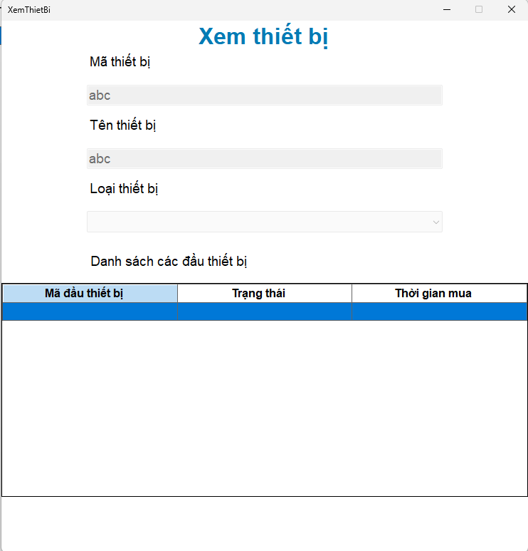
7. quản lý thiết bị | d. xem thiết bị | # | Tên thành phần | Chức năng
 |  | 1 | cbbLoại thiết bị | Chọn loại thiết bị, không thể chỉnh sửa
 |  | 2 | txt Tên thiết bị | Nhập tên thiết bị, không thể chỉnh sửa
 |  | 3 | tblĐầu thiết bị | Hiển thị danh sách đầu thiết bị, không thể chỉnh sửa
 |  | 5 | txtMã Thiết bị | tự tạo sẵn, không thể chỉnh sửa

Cơ sở dữ liệu
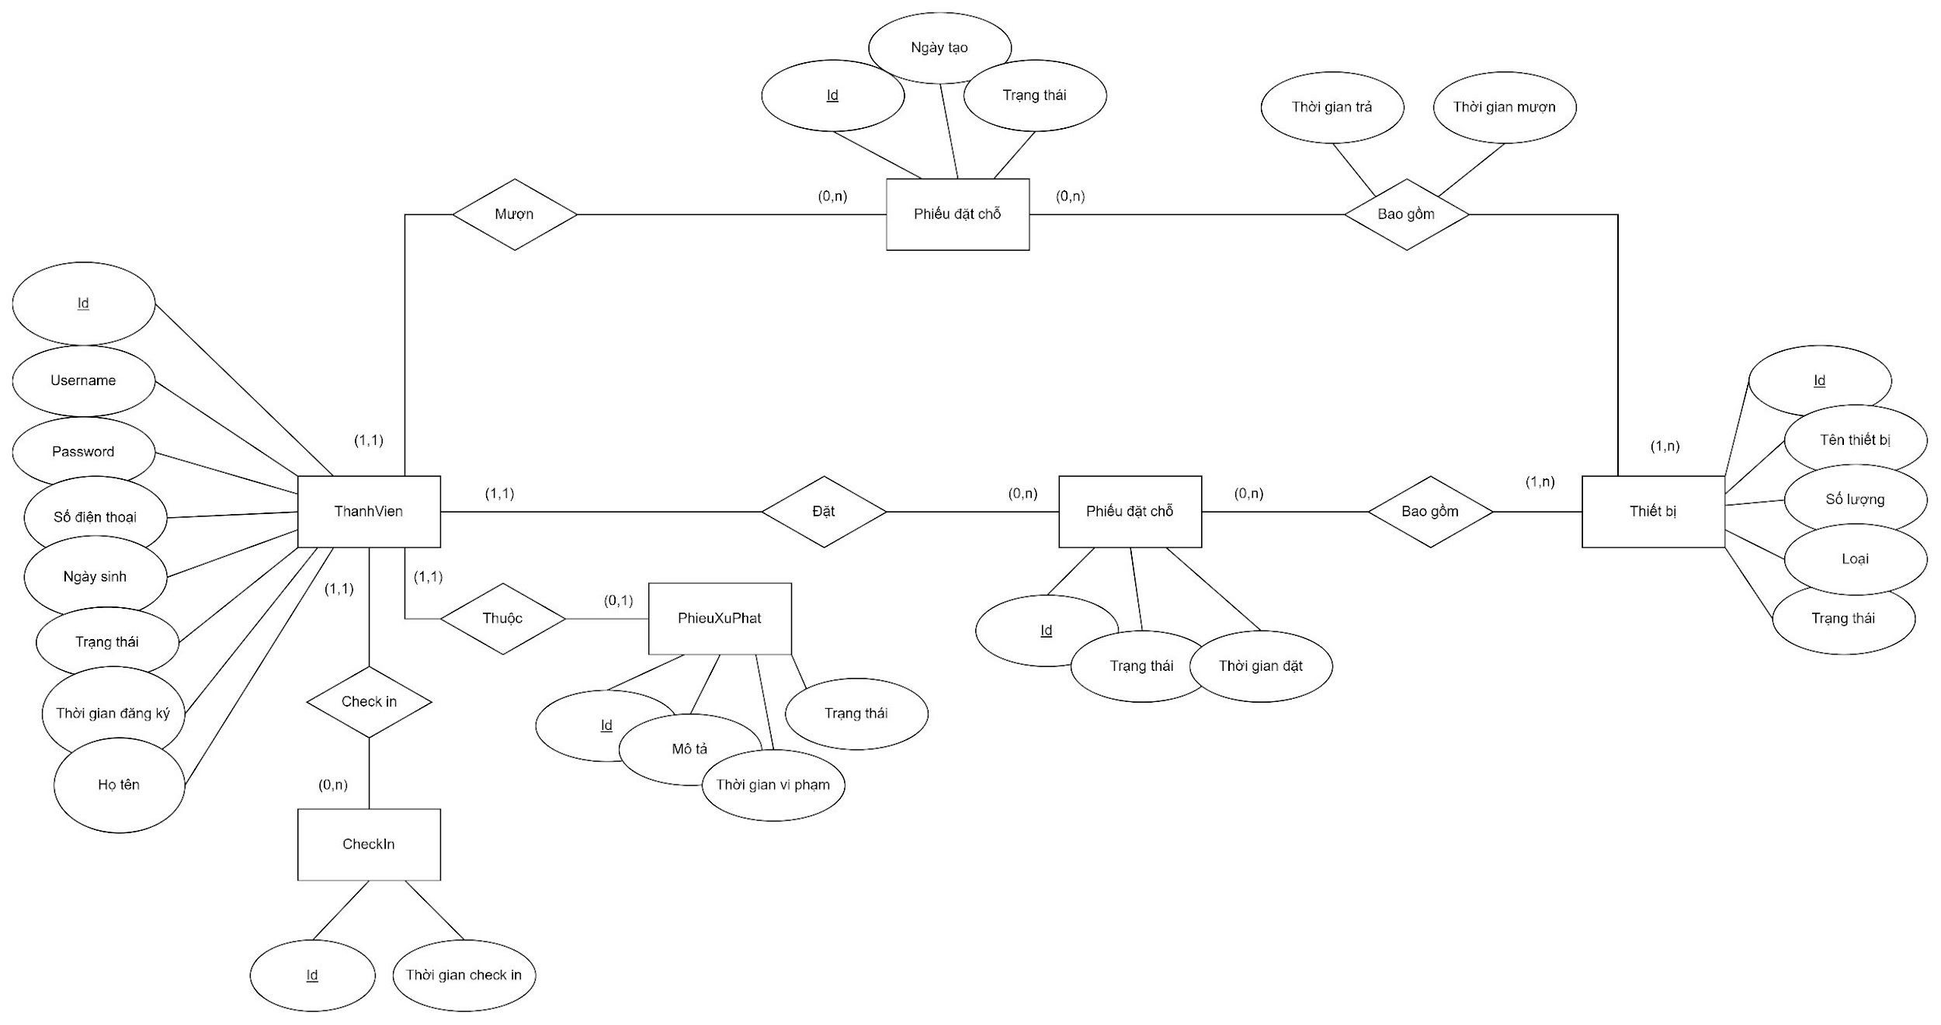

Bảng Thành Viên |  |  |  | Bảng Phiếu Đặt Chỗ |  |  |  | Bảng Thiết Bị
Tên | Kiểu | Null | Khóa | Tên | Kiểu | Null | Khóa | Tên | Kiểu | Null | Khóa
Id | int | Auto_increment | PK | Id | int | Auto_increment | PK | Id | int | Auto_increment | PK
Username | string | Unique, not null |  | ThanhVienID | int |  | FK | Tên thiết bị | string | Unique, not null
Password | string | not null |  | ThietBiID |  |  | FK | Số lượng | int | not null
Số điện thoại | string | Unique, not null |  | Thời gian đặt | datetime |  |  | Loại | string | not null
Email | string | Unique, not null |  | Trạng thái | boolean |  |  | Trạng thái | boolean
Ngày sinh | datetime | not null
Họ tên | string | not null
Thời gian đăng ký | datetime |  |  | Bảng Phiếu Mượn |  |  |  | Bảng Chi Tiết Phiếu Mượn
Trạng thái | boolean |  |  | Tên | Kiểu | Null | Khóa | Tên | Kiểu | Null | Khóa
 |  |  |  | Id | int | Auto_increment | PK | PhieuMuonID | int |  | FK
 |  |  |  | ThanhVienID | int |  | FK | ThietBiID | int |  | FK
Bảng CheckIn |  |  |  | ThietBiID | int |  | FK | Thời gian trả | datetime
Tên | Kiểu | Null | Khóa | Thời gian đặt | datetime |  |  | Thời gian mượn | datetime
Id | int | Auto_increment | PK | Trạng thái | boolean
ThanhVienID | int |  | FK
Check_in_time | datetime

Bảng Phiếu Xử Phạt
Tên | Kiểu | Null | Khóa
Id | int | Auto_increment | PK
ThanhVienID | int |  | FK
Mô tả | string | not null
Trạng thái | boolean
Thời gian vi phạm | datetime

CSDL_MySql
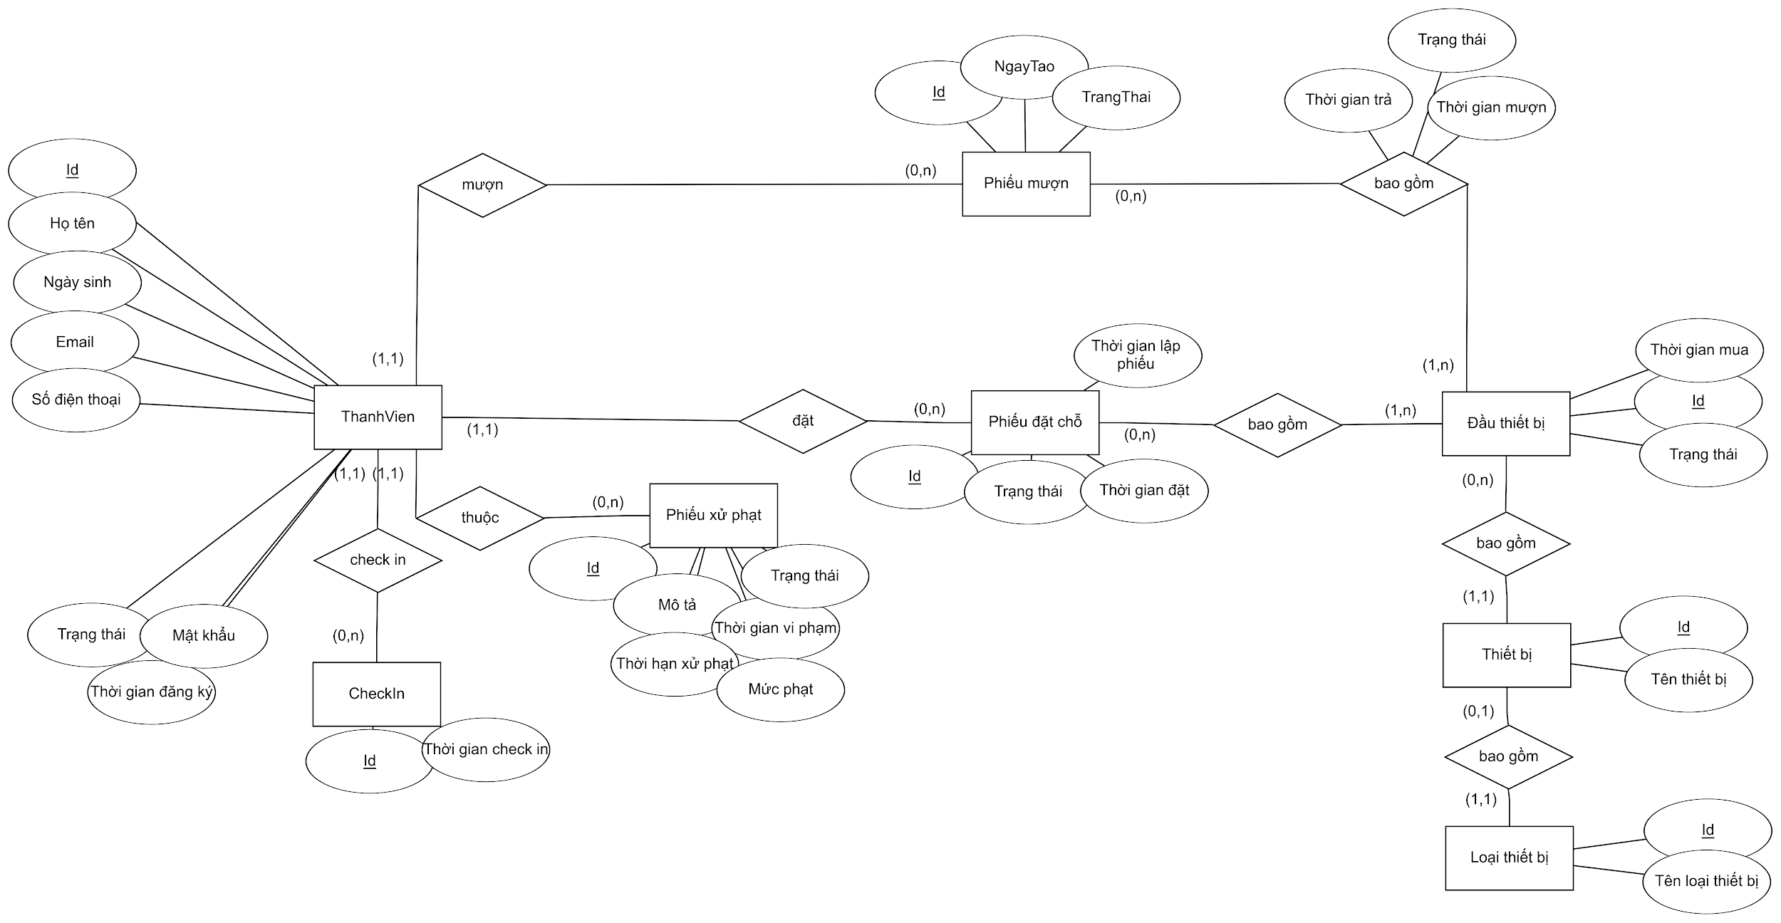

# | Tên bảng | Mô tả
1 | ThanhVien | Lưu trữ các thông tin thành viên và tài khoản trong hệ thống
2 | CheckIn | Lưu trữ thời điểm thành viên đến thư quán
3 | PhieuXuPhat | Ghi nhận các khoản phạt do vi phạm quy định.
4 | PhieuMuon | Lưu trữ thông tin mượn thiết bị từ thành viên
5 | PhieuDatCho | Lưu thông tin đặt chỗ của thành viên.
6 | DauThietBi | Lưu trữ các đầu thiết bị hiện có trong hệ thống
7 | ThietBi | Lưu trữ các mẫu thiết bị hiện có trong hệ thống
8 | LoaiThietBi | Lưu trữ chủng loại thiết bị hiện có trong hệ thống
9 | ChiTietPhieuMuon | Lưu thời gian mượn và thời gian trả thiết bị
10 | ChiTietPhieuDatCho | Ghi nhận các thành viên đặt chỗ trước

Mô tả chi tiết

Table: ThanhVien
 | Field id |  | Field Name | Type | Min Length | Max Length | Default value | Format | Primary Key | Unique Key | Foreign Key | Reference To | Not null | Note
1 | Id |  | Id | UNSIGNED INTEGER |  |  | auto_increment() |  | x
2 | HoTen |  | Họ và tên | NVARCHAR | 1 | 255 |  |  |  |  |  |  | x
3 | NgaySinh |  | Ngày sinh | DATE |  |  |  |  |  |  |  |  | x
4 | Email |  | Email | NVARCHAR | 1 | 255 |  |  |  | x |  |  | x | Email bao gồm 2 phần: tên người dùng và tên miền, được ngăn cách bởi dấu "@"
5 | SoDienThoai |  | Số điện thoại | NVARCHAR | 1 | 10 |  |  |  |  |  |  | x
6 | TrangThai |  | Trạng thái | ENUM |  |  | "HOATDONG" |  |  |  |  |  | x | Enum bao gồm các giá trị: HOATDONG, DINHCHI, CAM
7 | MatKhau |  | Mật khẩu | NVARCHAR | 1 | 255 |  |  |  | x |  |  | x | Mật khẩu là 1 chuỗi đã được mã hóa
8 | ThoiGianDangKy |  | Thời gian đăng ký | DATETIME |  |  | now() |  |  |  |  |  | x

Table: CheckIn
 | Field id |  | Field Name | Type | Min Length | Max Length | Default value | Format | Primary Key | Unique Key | Foreign Key | Reference To | Not null | Note
1 | Id |  | Id | UNSIGNED INTEGER |  |  | auto_increment() |  | x | x
2 | ThoiGianCheckIn |  | Thời Gian checkIn | DATETIME |  |  | now() |  |  |  |  |  | x

Table: PhieuXuPhat
 | Field id |  | Field Name | Type | Min Length | Max Length | Default value | Format | Primary Key | Unique Key | Foreign Key | Reference To | Not null | Note
1 | Id |  | Mã phiếu phạt | UNSIGNED INTEGER |  |  | auto_increment() |  | x | x
2 | TrangThai |  | Trạng thái phiết phạt | ENUM |  |  |  |  |  |  |  |  | x
3 | NgayViPham |  | Ngày vi phạm | DATETIME |  |  | now() |  |  |  |  |  | x
4 | MoTa |  | Mô tả vi phạm | NVARCHAR | 1 | 255 |  |  |  |  |  |  | x
5 | ThoiHanXuPhat |  | Thời gian sử phạt | UNSIGNED INTEGER
6 | MucPhat |  | Số tiền phạt | UNSIGNED INTEGER

Table: DauThietBi
 | Field id |  | Field Name | Type | Min Length | Max Length | Default value | Format | Primary Key | Unique Key | Foreign Key | Reference To | Not null | Note
1 | Id |  | Mã đầu thiết bị | UNSIGNED INTEGER |  |  | auto_increment() |  | x
2 | TrangThai |  | Trạng thái | ENUM | 1 | 255 |  |  |  |  |  |  | x | (KHADUNG,DATTRUOC,DANGMUON,THATLAC,BAOTRI,THANHLY,DATHATLAC)
3 | ThoiGianMua |  | Thời gian mua | DATETIME |  |  |  |  |  |  |  |  | x
4 | IdThietBi |  | Mã thiết bị | UNSIGNED INTEGER |  |  |  |  |  |  | X | ThietBi(Id) | x

Table: ThietBi
 | Field id |  | Field Name | Type | Min Length | Max Length | Default value | Format | Primary Key | Unique Key | Foreign Key | Reference To | Not null | Note
1 | Id |  | Mã thiết bị | UNSIGNED INTEGER |  |  | auto_increment() |  | x
2 | TenThietBị |  | Tên thiết bị | NVARCHAR | 1 | 255 |  |  |  |  |  |  | x
3 | IdLoaiThietBi |  | Mã loại thiết bị | UNSIGNED INTEGER |  |  |  |  |  |  | x | LoaiThietBi(Id) | x

Table: LoaiThietBi
 | Field id |  | Field Name | Type | Min Length | Max Length | Default value | Format | Primary Key | Unique Key | Foreign Key | Reference To | Not null | Note
1 | Id |  | Mã loại thiết bị | UNSIGNED INTEGER |  |  | auto_increment() |  | x
2 | TenLoaiThietBi |  | Tên loại thiết bị | NVARCHAR | 1 | 255 |  |  |  |  |  |  | x

Table: PhieuDatCho
 | Field id |  | Field Name | Type | Min Length | Max Length | Default value | Format | Primary Key | Unique Key | Foreign Key | Reference To | Not null | Note
1 | Id |  | Mã phiếu đặt chỗ | UNSIGNED INTEGER |  |  | auto_increment() |  | x | x |  |  | x
2 | IdThanhVien |  | Mã thành viên | UNSIGNED INTEGER |  |  |  |  |  |  | x | ThanhVien(Id) | x
3 | TrangThai |  | Trạng thái đặt chỗ | ENUM |  |  |  |  |  |  |  |  | x | HUY, DANGCHO, DANGSUDUNG, DATRACHO
4 | ThoiGianDat |  | Thời gian đặt | DATETIME |  |  | now() |  |  |  |  |  | x
5 | ThoiGianLapPhieu |  | Thời gian làm phiếu | DATETIME |  |  | now() |  |  |  |  |  | x

Table: ChiTietPhieuDatCho
 | Field id |  | Field Name | Type | Min Length | Max Length | Default value | Format | Primary Key | Unique Key | Foreign Key | Reference To | Not null | Note
1 | IdPhieuDat |  | Mã phiếu đặt chỗ | UNSIGNED INTEGER |  |  |  |  |  |  | x | PhieuDatCho(IdPhieuDat) | x
2 | IdDauThietBi |  | Mã đầu thiết bị | UNSIGNED INTEGER |  |  |  |  |  |  | x | ThietBi(IdDauThietBi) | x

Table: PhieuMuon
 | Field id |  | Field Name | Type | Min Length | Max Length | Default value | Format | Primary Key | Unique Key | Foreign Key | Reference To | Not null | Note
1 | Id |  | Mã phiếu mượn | UNSIGNED INTEGER |  |  | auto_increment() |  | x
2 | IdThanhVien |  | Mã thành viên | UNSIGNED INTEGER |  |  |  |  |  |  | x | ThanhVien(Id) | x
3 | TrangThai |  | Trạng thái phiếu mượn | ENUM |  |  |  |  |  |  |  |  | x | HUY, DANGCHODUYET, DANGSUDUNG, DATRATHIETBI
4 | ThoiGianLapPhieu |  | Thời gian làm phiếu | DATETIME |  |  | now() |  |  |  |  |  | x

Table: ChiTietPhieuMuon
 | Field id |  | Field Name | Type | Min Length | Max Length | Default value | Format | Primary Key | Unique Key | Foreign Key | Reference To | Not null | Note
1 | IdPhieuMuon |  | Mã phiếu mượn | UNSIGNED INTEGER |  |  |  |  | x |  | x | PhieuMuon(Id) | x
2 | IdDauThietBi |  | Mã đầu thiết bị | UNSIGNED INTEGER |  |  |  |  | x |  | x | DauThietBị(Id) | x
3 | ThoiGianMuon |  | Thời gian mượn | DATETIME |  |  |  |  |  |  |  |  | x
4 | ThoiGianTra |  | Thời gian trả | DATETIME |  |  |  |  |  |  |  |  | x
5 | TrangThai |  | Trạng thái mượn tả thiết bị | ENUM |  |  |  |  |  |  |  |  | x | DANGMUON, DATRATHIETBI, DATHATLAC

CSDL_MySQL phiên bản đem vào bá
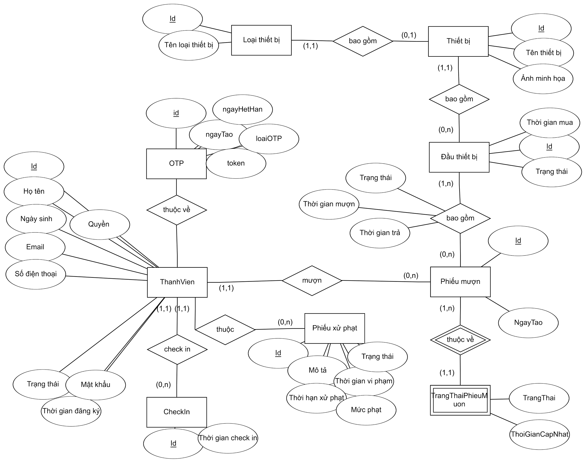

# | Tên bảng | Mô tả
1 | ThanhVien | Lưu trữ các thông tin thành viên và tài khoản trong hệ thống
2 | CheckIn | Lưu trữ thời điểm thành viên đến thư quán
3 | PhieuXuPhat | Ghi nhận các khoản phạt do vi phạm quy định.
4 | PhieuMuon | Lưu trữ thông tin mượn thiết bị từ thành viên
5 | PhieuDatCho | Lưu thông tin đặt chỗ của thành viên.
6 | DauThietBi | Lưu trữ các đầu thiết bị hiện có trong hệ thống
7 | ThietBi | Lưu trữ các mẫu thiết bị hiện có trong hệ thống
8 | LoaiThietBi | Lưu trữ chủng loại thiết bị hiện có trong hệ thống
9 | ChiTietPhieuMuon | Lưu thời gian mượn và thời gian trả thiết bị
10 | ChiTietPhieuDatCho | Ghi nhận các thành viên đặt chỗ trước

Mô tả chi tiết

Table: ThanhVien
STT | Field id | Type | Default value | Primary Key | Unique Key | Foreign Key | Not null
1 | Id | UNSIGNED INTEGER | auto_increment() | x
2 | HoTen | NVARCHAR |  |  |  |  | x
3 | NgaySinh | DATE |  |  |  |  | x
4 | Email | NVARCHAR |  |  | x |  | x
5 | SoDienThoai | NVARCHAR |  |  |  |  | x
6 | TrangThai | ENUM | "HOATDONG" |  |  |  | x
7 | MatKhau | NVARCHAR |  |  | x |  | x
8 | ThoiGianDangKy | DATETIME | now() |  |  |  | x

Table: Check In
STT | Field id | Type | Default value | Primary Key | Unique Key | Foreign Key | Not null
1 | Id | UNSIGNED INTEGER | auto_increment() | x
2 | ThoiGianCheckIn | DATETIME | now() |  |  |  | x
3 | ThanhVienId | UNSIGNED INTEGER |  |  |  | ThanhVien(Id) | x

Table: OTP
STT | Field id | Type | Default value | Primary Key | Unique Key | Foreign Key | Not null
1 | Id | UNSIGNED INTEGER | auto_increment() | x
2 | ThoiGianKhoiTao | DATETIME | now() |  |  |  | x
3 | ThoiGianHetHan | DATETIME | now() |  |  |  | x
4 | Token | NVARCHAR |  |  | x |  | x
5 | LoaiOTP | ENUM |  |  |  |  | x
6 | ThanhVienId | UNSIGNED INTEGER |  |  |  | ThanhVien(Id) | x

Table: PhieuXuPhat
 | Field id |  |  | Field Name |  |  |  | Type | Min Length | Max Length | Default value | Format | Primary Key | Unique Key | Foreign Key | Reference To | Not null | Note
1 | Id |  |  | Mã phiếu phạt |  |  |  | UNSIGNED INTEGER |  |  | auto_increment() |  | x | x
2 | TrangThai |  |  | Trạng thái phiết phạt |  |  |  | ENUM |  |  |  |  |  |  |  |  | x
3 | NgayViPham |  |  | Ngày vi phạm |  |  |  | DATETIME |  |  | now() |  |  |  |  |  | x
4 | MoTa |  |  | Mô tả vi phạm |  |  |  | NVARCHAR | 1 | 255 |  |  |  |  |  |  | x
5 | ThoiHanXuPhat |  |  | Thời gian sử phạt |  |  |  | UNSIGNED INTEGER
6 | MucPhat |  |  | Số tiền phạt |  |  |  | UNSIGNED INTEGER

Table: DauThietBi
 | Field id |  |  | Field Name |  |  |  | Type | Min Length | Max Length | Default value | Format | Primary Key | Unique Key | Foreign Key | Reference To | Not null | Note
1 | Id |  |  | Mã đầu thiết bị |  |  |  | UNSIGNED INTEGER |  |  | auto_increment() |  | x
2 | TrangThai |  |  | Trạng thái |  |  |  | ENUM | 1 | 255 |  |  |  |  |  |  | x | (KHADUNG,DATTRUOC,DANGMUON,THATLAC,BAOTRI,THANHLY,DATHATLAC)
3 | ThoiGianMua |  |  | Thời gian mua |  |  |  | DATETIME |  |  |  |  |  |  |  |  | x
4 | IdThietBi |  |  | Mã thiết bị |  |  |  | UNSIGNED INTEGER |  |  |  |  |  |  | X | ThietBi(Id) | x

Table: ThietBi
 | Field id |  |  | Field Name |  |  |  | Type | Min Length | Max Length | Default value | Format | Primary Key | Unique Key | Foreign Key | Reference To | Not null | Note
1 | Id |  |  | Mã thiết bị |  |  |  | UNSIGNED INTEGER |  |  | auto_increment() |  | x
2 | TenThietBị |  |  | Tên thiết bị |  |  |  | NVARCHAR | 1 | 255 |  |  |  |  |  |  | x
3 | IdLoaiThietBi |  |  | Mã loại thiết bị |  |  |  | UNSIGNED INTEGER |  |  |  |  |  |  | x | LoaiThietBi(Id) | x

Table: LoaiThietBi
 | Field id |  |  | Field Name |  |  |  | Type | Min Length | Max Length | Default value | Format | Primary Key | Unique Key | Foreign Key | Reference To | Not null | Note
1 | Id |  |  | Mã loại thiết bị |  |  |  | UNSIGNED INTEGER |  |  | auto_increment() |  | x
2 | TenLoaiThietBi |  |  | Tên loại thiết bị |  |  |  | NVARCHAR | 1 | 255 |  |  |  |  |  |  | x

Table: PhieuDatCho
 | Field id |  |  | Field Name |  |  |  | Type | Min Length | Max Length | Default value | Format | Primary Key | Unique Key | Foreign Key | Reference To | Not null | Note
1 | Id |  |  | Mã phiếu đặt chỗ |  |  |  | UNSIGNED INTEGER |  |  | auto_increment() |  | x | x |  |  | x
2 | IdThanhVien |  |  | Mã thành viên |  |  |  | UNSIGNED INTEGER |  |  |  |  |  |  | x | ThanhVien(Id) | x
3 | TrangThai |  |  | Trạng thái đặt chỗ |  |  |  | ENUM |  |  |  |  |  |  |  |  | x | HUY, DANGCHO, DANGSUDUNG, DATRACHO
4 | ThoiGianDat |  |  | Thời gian đặt |  |  |  | DATETIME |  |  | now() |  |  |  |  |  | x
5 | ThoiGianLapPhieu |  |  | Thời gian làm phiếu |  |  |  | DATETIME |  |  | now() |  |  |  |  |  | x

Table: ChiTietPhieuDatCho
 | Field id |  |  | Field Name |  |  |  | Type | Min Length | Max Length | Default value | Format | Primary Key | Unique Key | Foreign Key | Reference To | Not null | Note
1 | IdPhieuDat |  |  | Mã phiếu đặt chỗ |  |  |  | UNSIGNED INTEGER |  |  |  |  |  |  | x | PhieuDatCho(IdPhieuDat) | x
2 | IdDauThietBi |  |  | Mã đầu thiết bị |  |  |  | UNSIGNED INTEGER |  |  |  |  |  |  | x | ThietBi(IdDauThietBi) | x

Table: PhieuMuon
 | Field id |  |  | Field Name |  |  |  | Type | Min Length | Max Length | Default value | Format | Primary Key | Unique Key | Foreign Key | Reference To | Not null | Note
1 | Id |  |  | Mã phiếu mượn |  |  |  | UNSIGNED INTEGER |  |  | auto_increment() |  | x
2 | IdThanhVien |  |  | Mã thành viên |  |  |  | UNSIGNED INTEGER |  |  |  |  |  |  | x | ThanhVien(Id) | x
3 | TrangThai |  |  | Trạng thái phiếu mượn |  |  |  | ENUM |  |  |  |  |  |  |  |  | x | HUY, DANGCHODUYET, DANGSUDUNG, DATRATHIETBI
4 | ThoiGianLapPhieu |  |  | Thời gian làm phiếu |  |  |  | DATETIME |  |  | now() |  |  |  |  |  | x

Table: ChiTietPhieuMuon
 | Field id |  |  | Field Name |  |  |  | Type | Min Length | Max Length | Default value | Format | Primary Key | Unique Key | Foreign Key | Reference To | Not null | Note
1 | IdPhieuMuon |  |  | Mã phiếu mượn |  |  |  | UNSIGNED INTEGER |  |  |  |  | x |  | x | PhieuMuon(Id) | x
2 | IdDauThietBi |  |  | Mã đầu thiết bị |  |  |  | UNSIGNED INTEGER |  |  |  |  | x |  | x | DauThietBị(Id) | x
3 | ThoiGianMuon |  |  | Thời gian mượn |  |  |  | DATETIME |  |  |  |  |  |  |  |  | x
4 | ThoiGianTra |  |  | Thời gian trả |  |  |  | DATETIME |  |  |  |  |  |  |  |  | x
5 | TrangThai |  |  | Trạng thái mượn tả thiết bị |  |  |  | ENUM |  |  |  |  |  |  |  |  | x | DANGMUON, DATRATHIETBI, DATHATLAC

Thiết kế giao diện
1. Giao diện hiển thị các chức năng quản lý


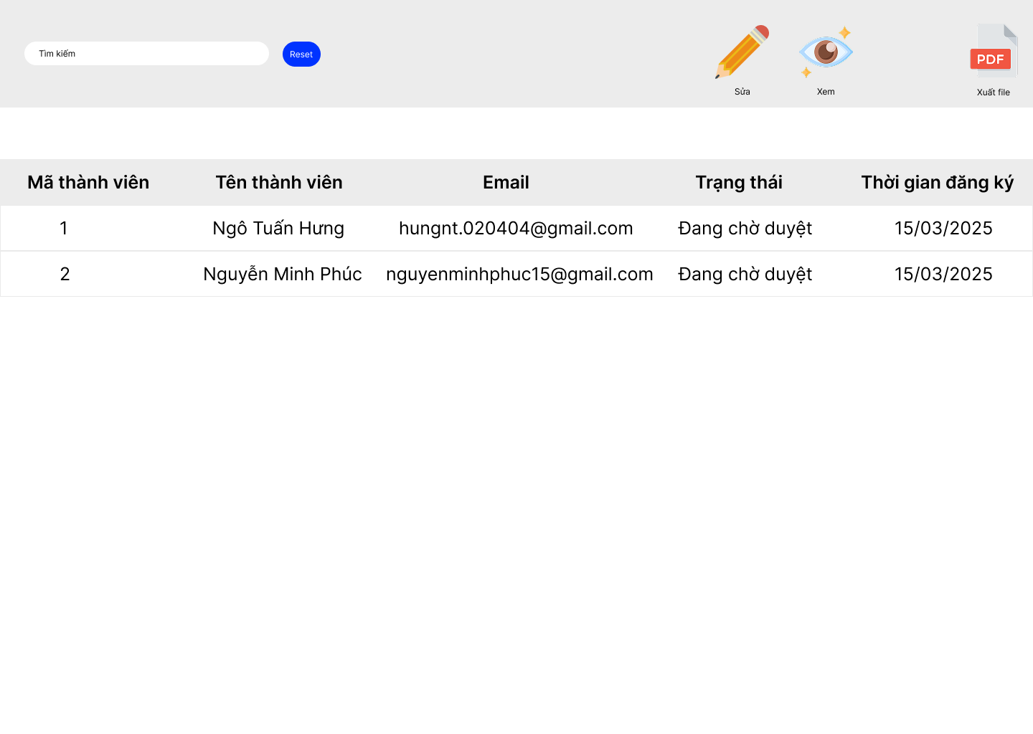
2. Quản lý thành viên | a. Xem danh sách thành viên | - Chức năng trên giúp người dùng xem các thông tin thành viên dưới dạng danh sách, đồng thời họ có thể lọc, tìm kiếm , search những thông tin cần thiết | # | Tên thành phần | Chức năng
 |  |  | 1 | Nút search | Nhập dữ liệu vào đẻ tìm kiếm thành viên theo họ tên, email và họ tên
 |  |  | 2 | Nút "Sửa" | Click vào sẽ chuyển tới giao diện chỉnh sửa thành viên
 |  |  | 3 | Nút "Xem" | Click vào sẽ chuyển tới giao diện xem thông tin chi tiết thành viên

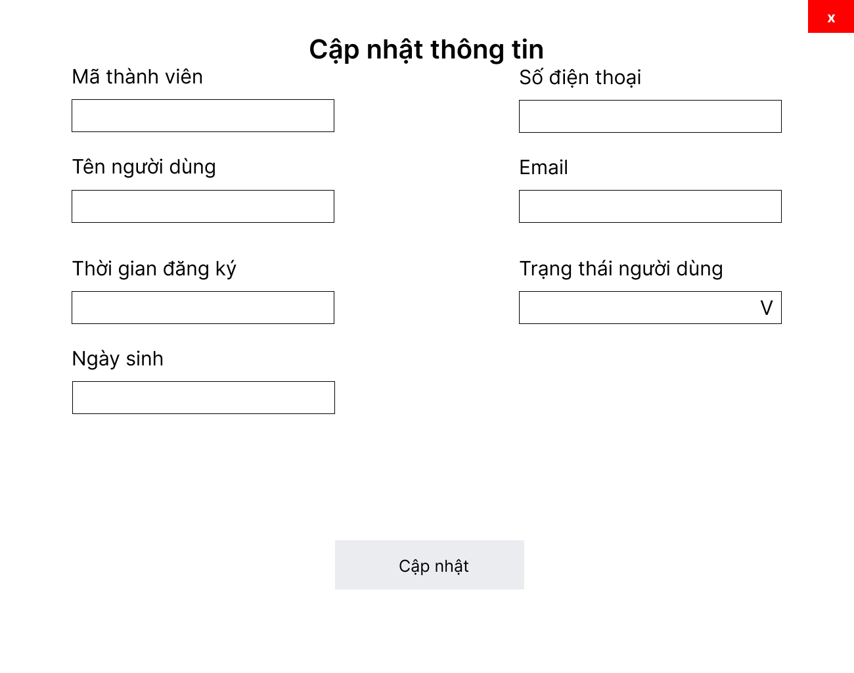
2. Quản lý thành viên | b. Cập nhật trạng thái thành viên | - Chức năng trên cho phép admin thay đổi trạng thái người dùng tùy vào quy định của thư quán | # | Tên thành phần | Chức năng
 |  |  | 1 | txt Mã thành viên | Hiển thị mã thành viên và không thể được chỉnh sửa
 |  |  | 2 | txt Tên thành viên | HIển thị tên thành viên và không thể bị chỉnh sửa
 |  |  | 3 | txt Thời gian đăng ký | Hiển thị thời gian đăng ký và không thể bị chỉnh sửa
 |  |  | 4 | txt Ngày sinh | Hiển thị ngày sinh và không thể bị chỉnh sửa
 |  |  | 5 | txt Số điện thoại | Hiển thị số điện thoại và không thể bị chỉnh sửa
 |  |  | 6 | txt Email | Hiển thị email và không thể bị chỉnh sửa
 |  |  | 7 | txt Trạng thái người dùng | Hiển thị trạng thái thành viên
 |  |  | 8 | button Cập nhật | Ấn vào để cập nhật trạng thái mới cho người dùng

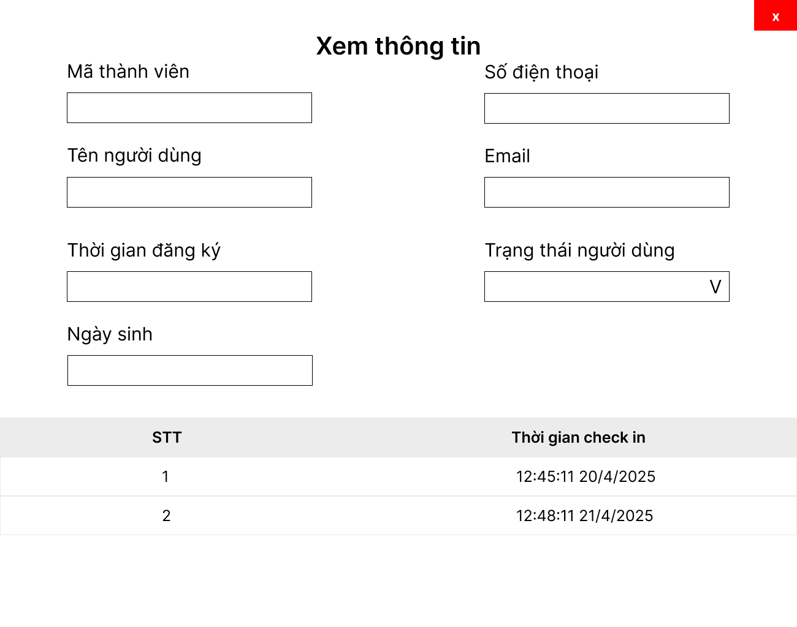
2. Quản lý thành viên | c. Xem thông tin thành viên | - Chức năng trên cho phép admin thay đổi trạng thái người dùng tùy vào quy định của thư quán | # | Tên thành phần | Chức năng
 |  |  | 1 | txt Mã thành viên | Hiển thị mã thành viên và không thể được chỉnh sửa
 |  |  | 2 | txt Tên thành viên | HIển thị tên thành viên và không thể bị chỉnh sửa
 |  |  | 3 | txt Thời gian đăng ký | Hiển thị thời gian đăng ký và không thể bị chỉnh sửa
 |  |  | 4 | txt Ngày sinh | Hiển thị ngày sinh và không thể bị chỉnh sửa
 |  |  | 5 | txt Số điện thoại | Hiển thị số điện thoại và không thể bị chỉnh sửa
 |  |  | 6 | txt Email | Hiển thị email và không thể bị chỉnh sửa
 |  |  | 7 | txt Trạng thái người dùng | Hiển thị trạng thái thành viên
 |  |  | 8 | Table | Xem lịch sử check in của người dùng

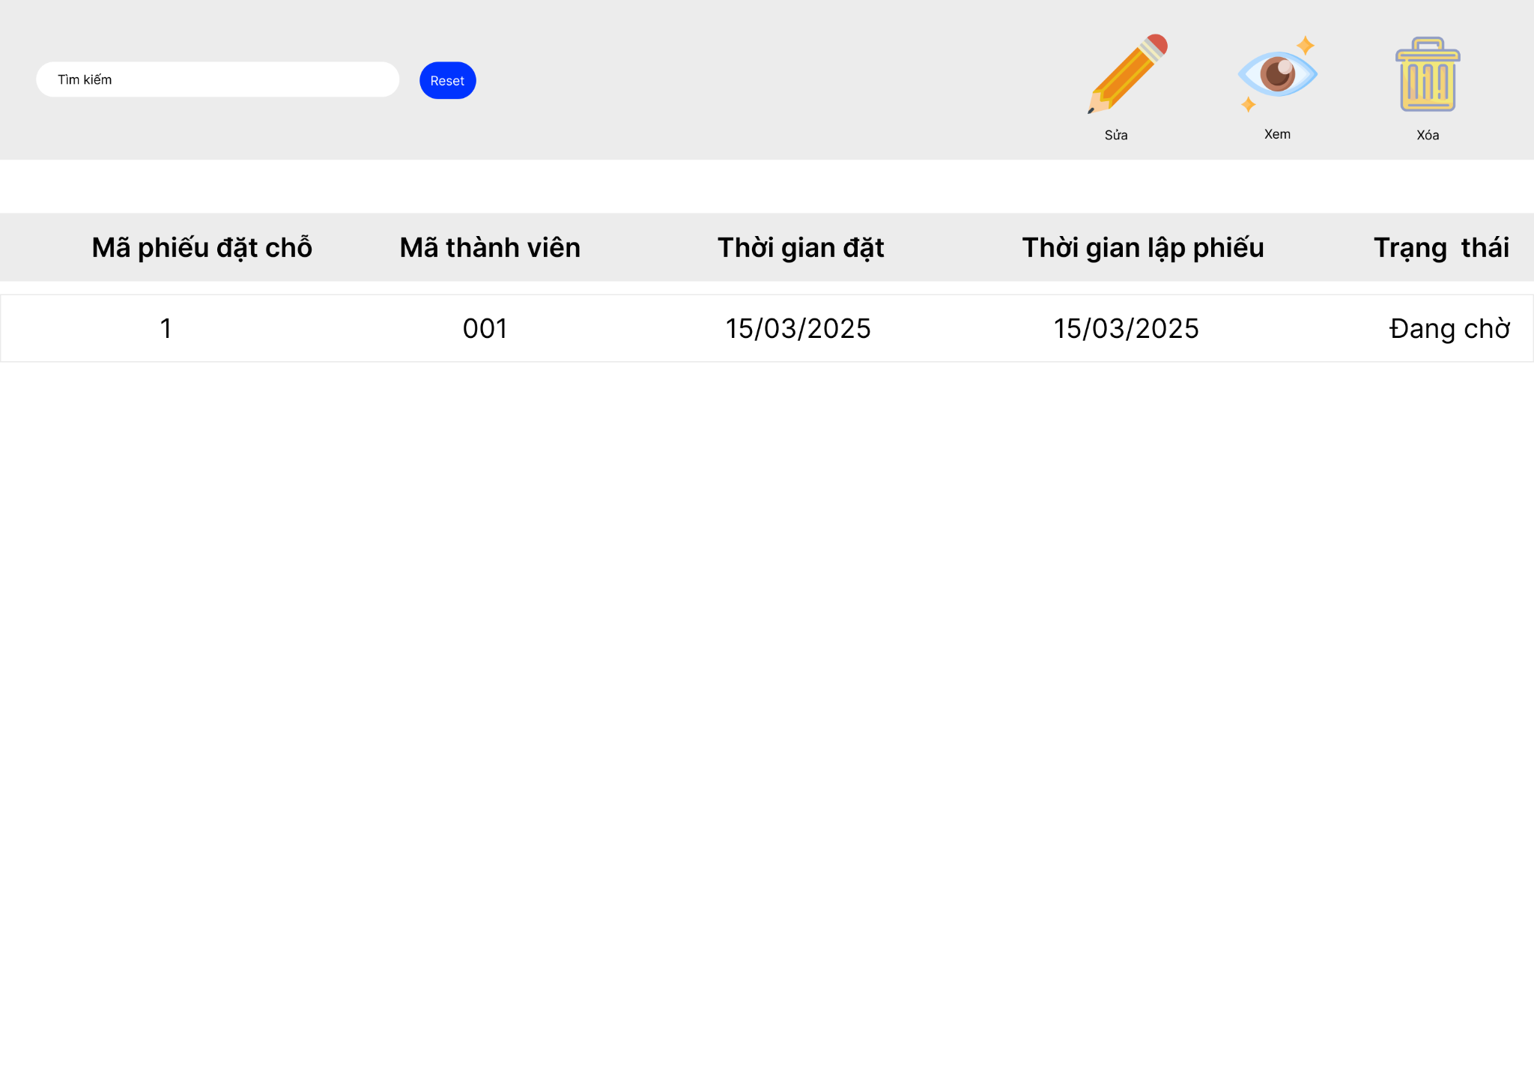
3. Quản lý phiếu đặt chỗ | a. Xem danh sách các phiếu | Chức năng giúp admin xem các phiếu đặt chỗ của các thành viên đã đặt trên website, đồng thời có hỗ trợ tìm kiếm thông tin phiếu của thành viên | # | Tên thành phần | Chức năng
 |  |  | 1 | txtSearch | Nhập dữ liệu vào để tìm kiếm
 |  |  | 2 | Nút "Sửa" | Click vào sẽ chuyển tới giao diện chỉnh sửa phiếu đặt chỗ
 |  |  | 3 | Nút "Xem" | Click vào sẽ chuyển tới giao diện xem phiếu đặt chỗ
 |  |  | 4 | Nút "Xóa" | Click vào sẽ xóa một phiếu đặt chỗ được chọn

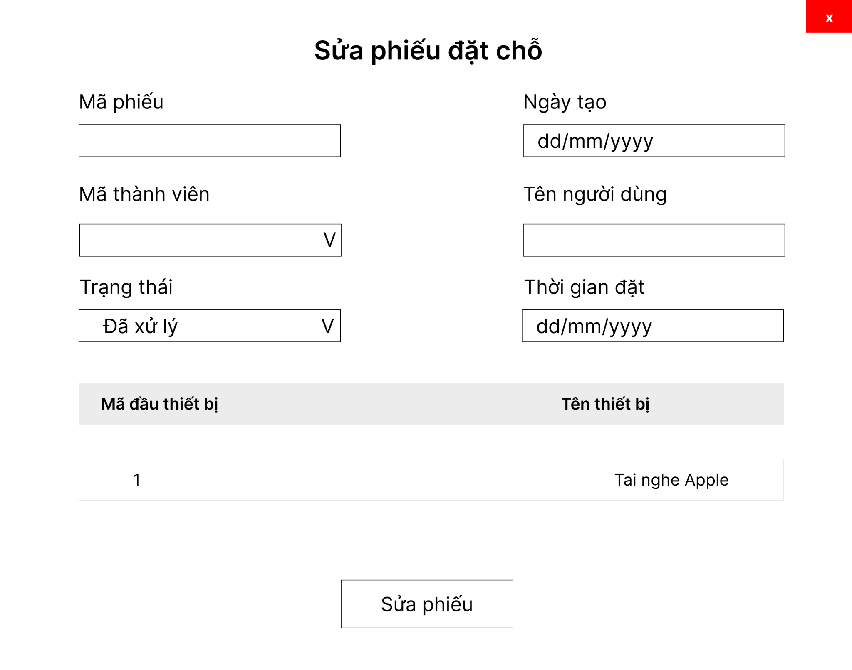
3. Quản lý phiếu đặt chỗ | b. Cập nhật thông tin phiếu | -Chức năng giúp admin thay đổi trạng thái đặt chỗ để xác nhận thông tin với thành viên trên web, việc cập nhật chỉ cho phép thay đổi trạng thái và các thông tin khác không thể chỉnh sửa | # | Tên thành phần | Chức năng
 |  |  | 1 | txt Mã Phiếu | Mã phiếu nhập của phiếu được chọn, không thể chỉnh sửa
 |  |  | 2 | txtNgayTao | Ngày tạo phiếu đặt chỗ, không thể chỉnh sửa
 |  |  | 3 | cbb Mã thành viên | Chọn mã thành viên
 |  |  | 4 | txt Tên thành viên | Tự động hiển thị tên thành viên ứng với mã thành viên, không thể chỉnh sửa
 |  |  | 5 | cbb Trạng thái | Chọn trạng thái phiếu
 |  |  | 6 | txt Thời gian đặt chỗ | Thời gian đặt chỗ, không thể chỉnh sửa
 |  |  | 7 | tbl Danh sách thiết bị | Danh sách các thiết bị mượn khi đặt chỗ, không thể chỉnh sửa
 |  |  | 8 | btnSuaPhieu | Nút sửa phiếu

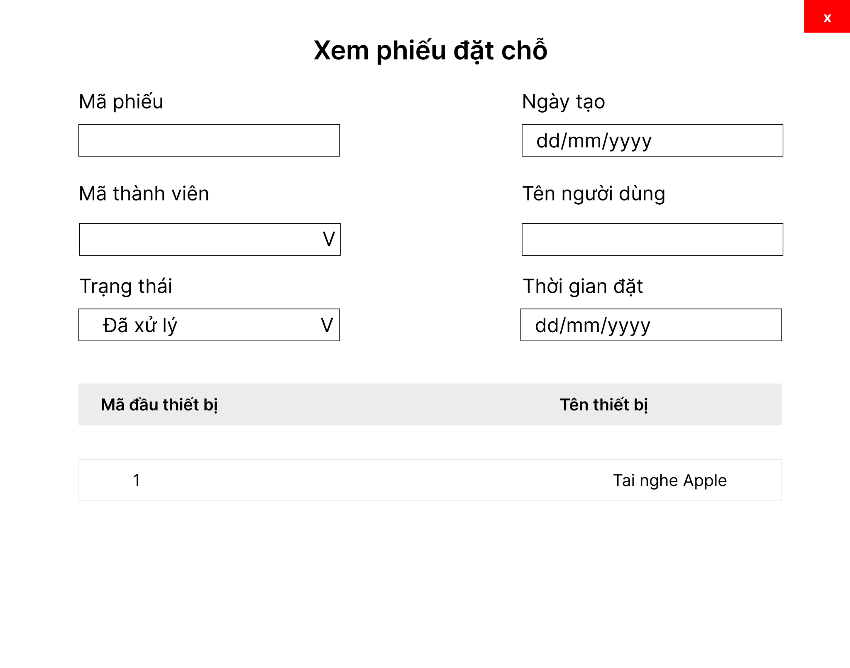
3. Quản lý phiếu đặt chỗ | c. Xem thông tin phiếu | -Chức năng giúp admin xem thông tin chi tiết phiếu đặt chỗ của thành viên | # | Tên thành phần | Chức năng
 |  |  | 1 | txt Mã Phiếu | Mã phiếu nhập của phiếu được chọn, không thể chỉnh sửa
 |  |  | 2 | txtNgayTao | Ngày tạo phiếu đặt chỗ, không thể chỉnh sửa
 |  |  | 3 | cbb Mã thành viên | Chọn mã thành viên, không thể chỉnh sửa
 |  |  | 4 | txt Tên thành viên | Tự động hiển thị tên thành viên ứng với mã thành viên, không thể chỉnh sửa
 |  |  | 5 | cbb Trạng thái | Chọn trạng thái phiếu, không thể chỉnh sửa
 |  |  | 6 | txt Thời gian đặt chỗ | Thời gian đặt chỗ, không thể chỉnh sửa
 |  |  | 7 | tbl Danh sách thiết bị | Danh sách các thiết bị mượn khi đặt chỗ, không thể chỉnh sửa

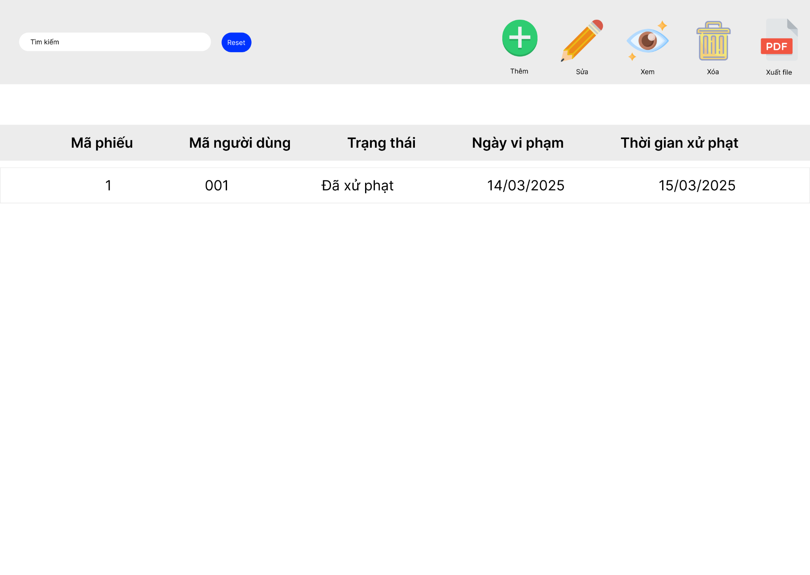
4. Quản lý phiếu xử phạt | a. Xem danh sách các phiếu | Chức năng giúp admin xem phiếu các xử phạt vi phạm của các thành viên, đồng thời có hỗ trợ tìm kiếm thông tin phiếu của thành viên | # | Tên thành phần | Chức năng
 |  |  | 1 | txtSearch | Nhập dữ liệu vào để tìm kiếm
 |  |  | 2 | Nút "Sửa" | Click vào sẽ chuyển tới giao diện chỉnh sửa phiếu xử phạt
 |  |  | 3 | Nút "Xem" | Click vào sẽ chuyển tới giao diện xem phiếu xử phạt
 |  |  | 4 | Nút "Xóa" | Click vào sẽ xóa phiếu xử phạt được chọn
 |  |  | 5 | Nút "Xuất file" | Click vào sẽ xuất thông tin của phiếu xử phạt được chọn

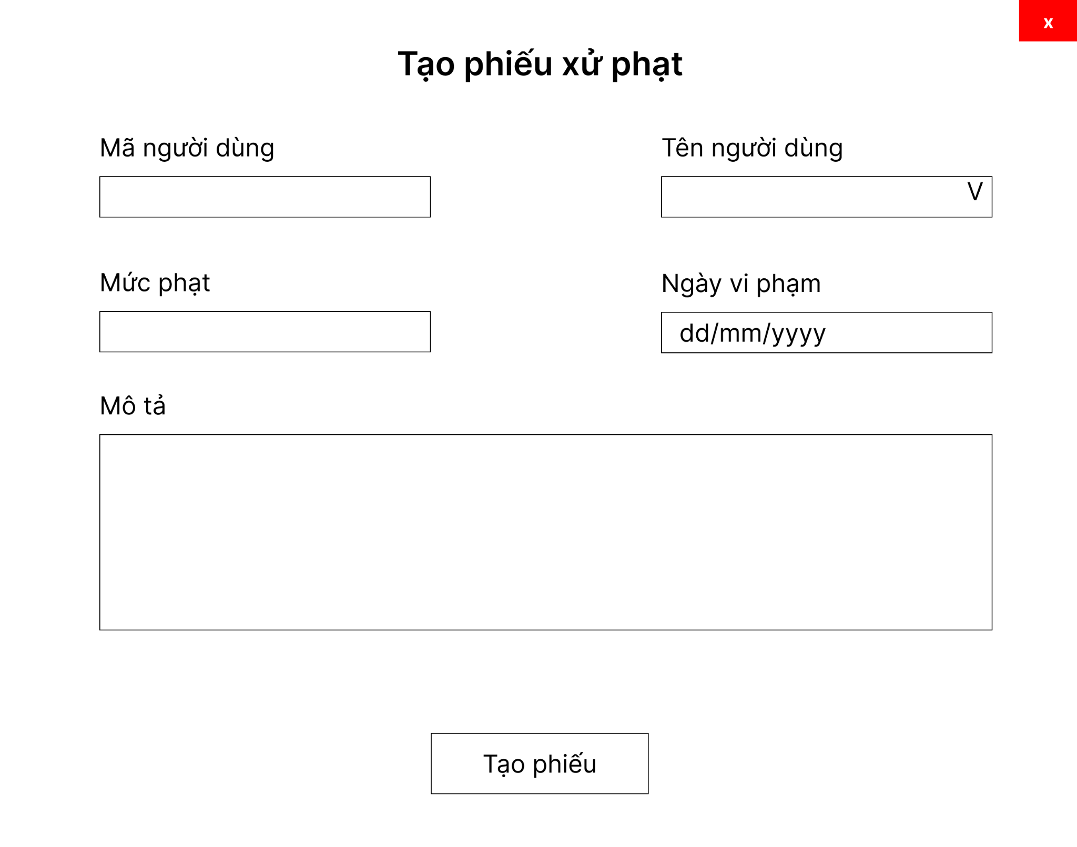
4. Quản lý phiếu xử phạt | b. Tạo phiếu xử phạt | Chức năng giúp admin tạo các phiếu xử phạt vi phạm của các thành viên, admin sẽ chọn tên từ người dùng và thông mã sẽ tự động hiện ra, mức phạt sẽ do admin quyết định dựa trên hành vi của thành viên | # | Tên thành phần | Chức năng
 |  |  | 1 | txt Mã người dùng | Mã thông tin thành viên, chọn cbb tên sẽ hiển thị mã tự động, không thể chỉnh sửa
 |  |  | 2 | cbb Tên người dùng | Chọn tên thành viên
 |  |  | 3 | txt Mức phạt | Số tiền phạt mà thành viên phải trả
 |  |  | 4 | txt Ngày vi phạm | Thời gian vi phạm của thành viên
 |  |  | 5 | txt Mô tả | Nội dung chi tiết các thông tin vi phạm của thành viên
 |  |  | 6 | btn Tạo phiếu | Tạo phiếu xử phạt với các thông tin đã nhập và chọn

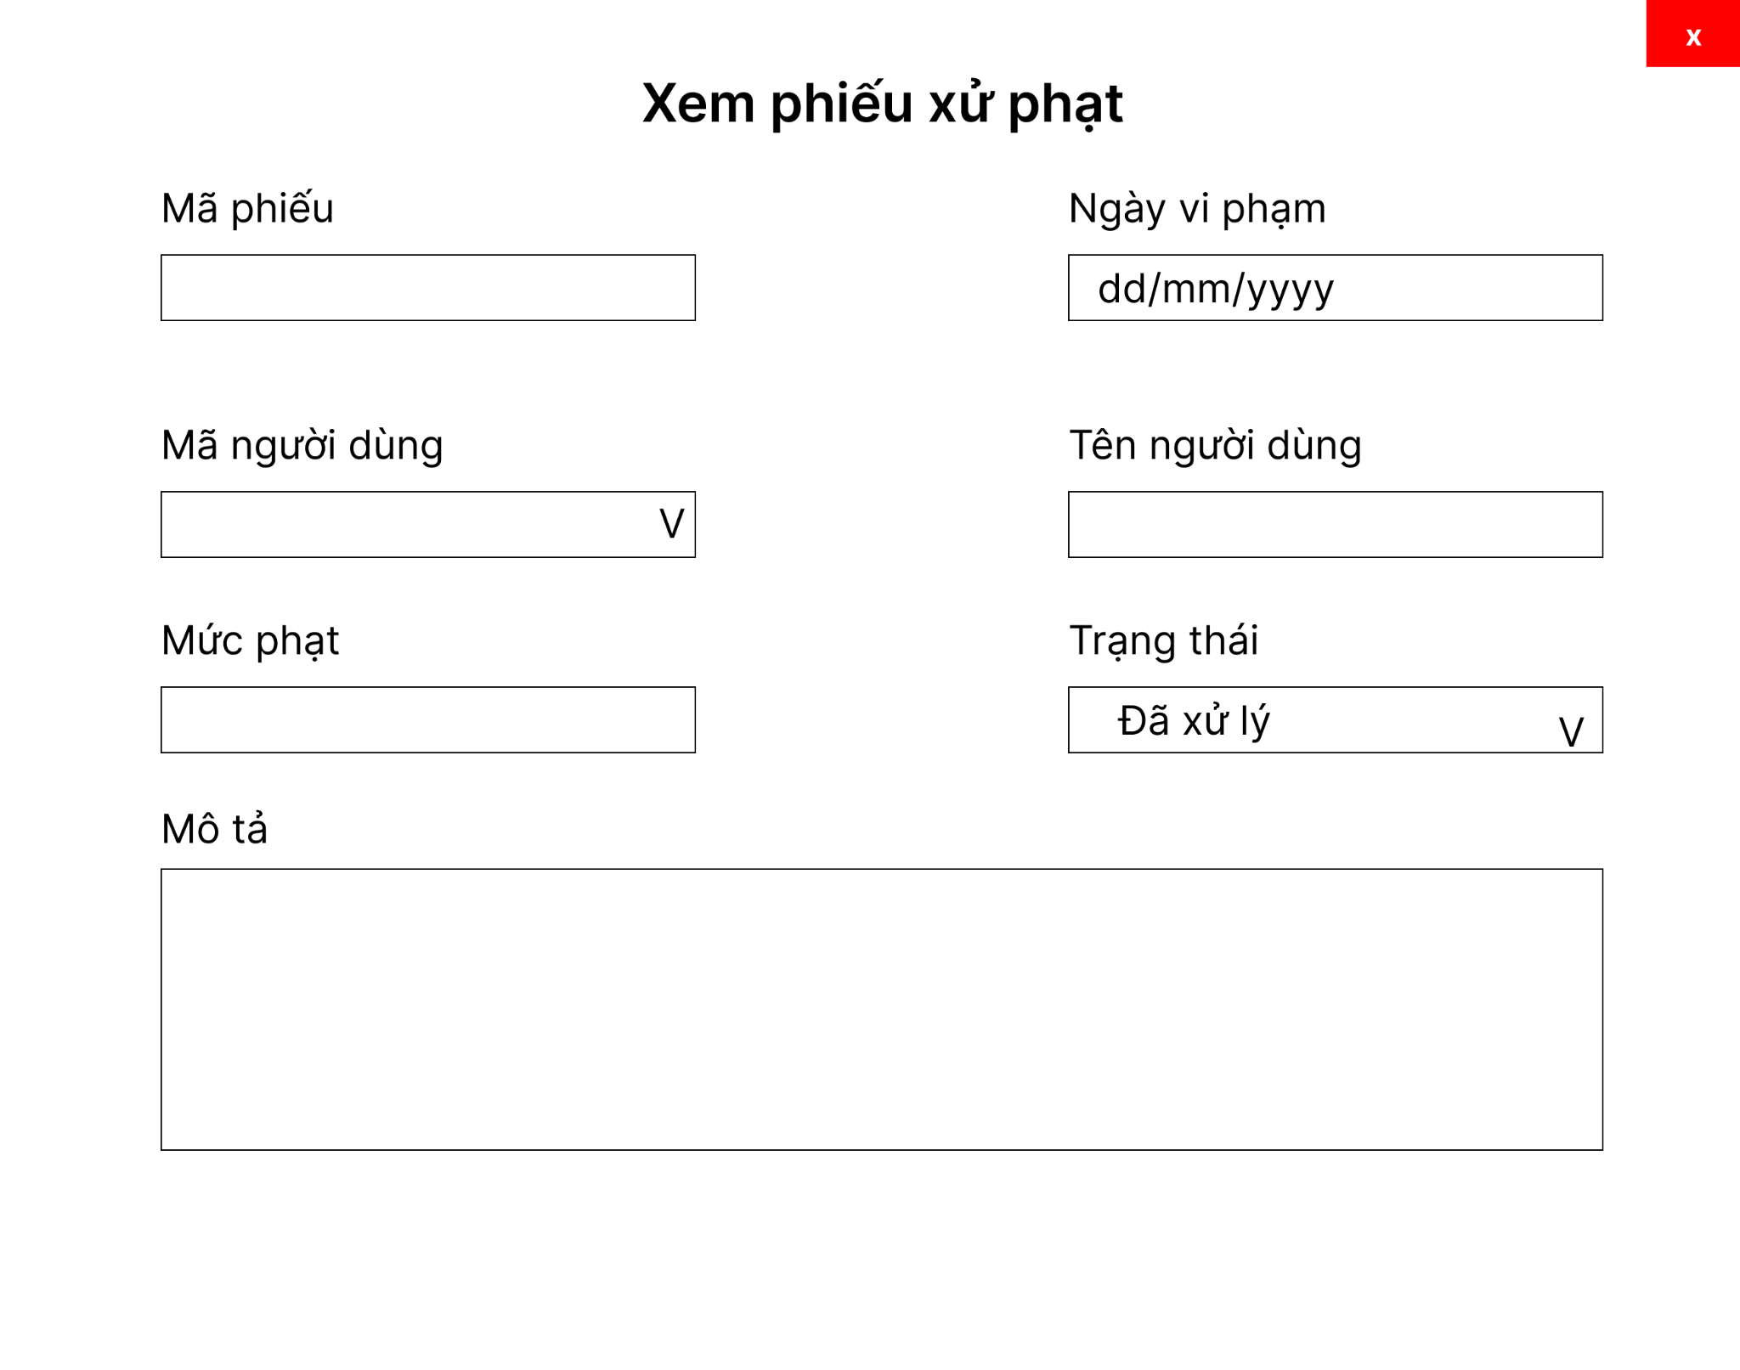
4. Quản lý phiếu xử phạt | c. Xem danh sách các phiếu | Chức năng giúp admin xem các thông tin chi tiết phiếu xử phạt của thành viên | # | Tên thành phần | Chức năng
 |  |  | 1 | txt Mã người dùng | Mã thông tin thành viên, chọn cbb tên sẽ hiển thị mã tự động, không thể chỉnh sửa
 |  |  | 2 | cbb Tên người dùng | Chọn tên thành viên, không thể chỉnh sửa
 |  |  | 3 | txt Mức phạt | Số tiền phạt mà thành viên phải trả, không thể chỉnh sửa
 |  |  | 4 | txt Ngày vi phạm | Thời gian vi phạm của thành viên, không thể chỉnh sửa
 |  |  | 5 | txt Mô tả | Nội dung chi tiết các thông tin vi phạm của thành viên, không thể chỉnh sửa

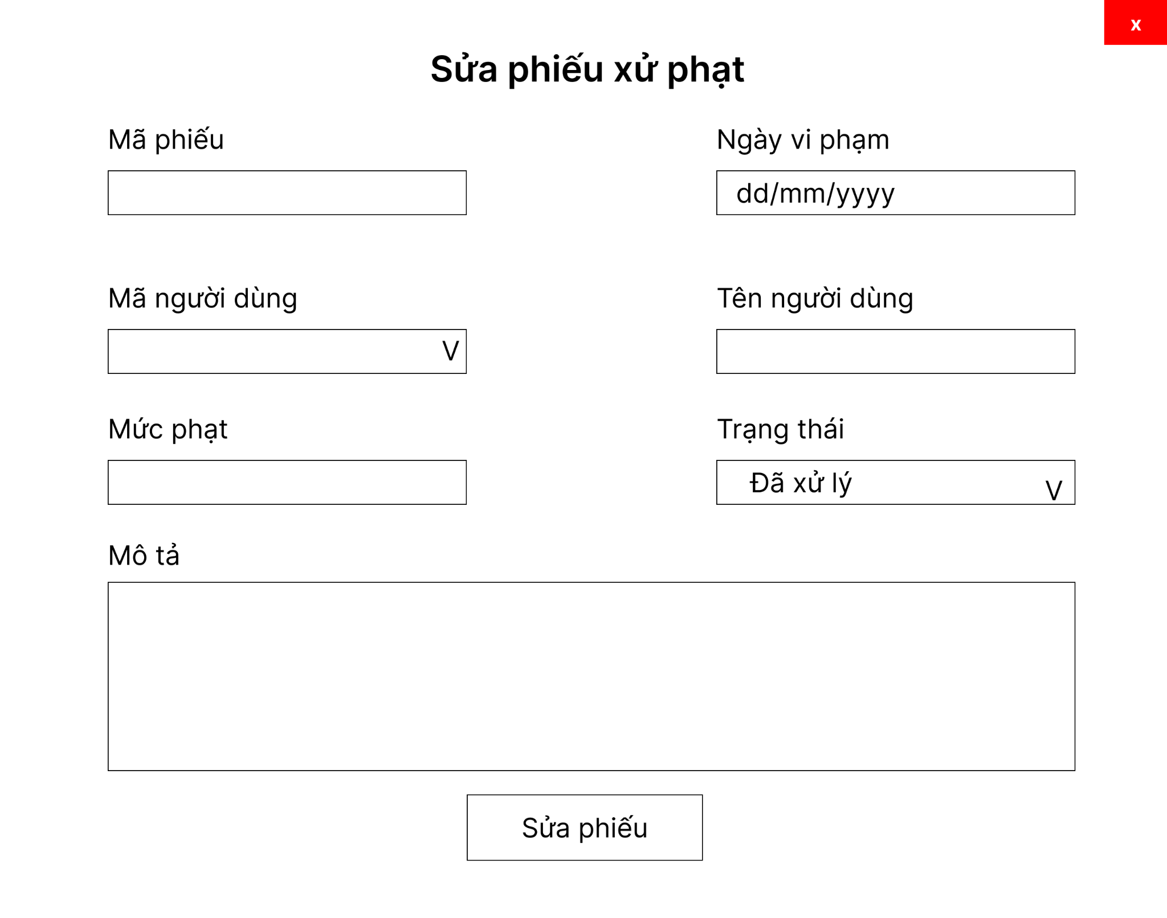
4. Quản lý phiếu xử phạt | d. Chỉnh sửa thông tin phiếu | Chức năng giúp admin chỉnh sửa mức phạt, trạng thái và mô tả lỗi sai của thành viên đối với phiếu phạt đã chọn, các phiếu phạt đã qua ngày thì sẽ không còn được chỉnh sửa nữa | # | Tên thành phần | Chức năng
 |  |  | 1 | txt Mã người dùng | Mã thông tin thành viên, chọn cbb tên sẽ hiển thị mã tự động, không thể chỉnh sửa
 |  |  | 2 | cbb Tên người dùng | Chọn tên thành viên, không thể chỉnh sửa
 |  |  | 3 | txt Mức phạt | Số tiền phạt mà thành viên phải trả
 |  |  | 4 | txt Ngày vi phạm | Thời gian vi phạm của thành viên
 |  |  | 5 | txt Mô tả | Nội dung chi tiết các thông tin vi phạm của thành viên
 |  |  | 6 | btn Sửa phiếu | Sửa phiếu xử phạt với các thông tin đã thay đổi

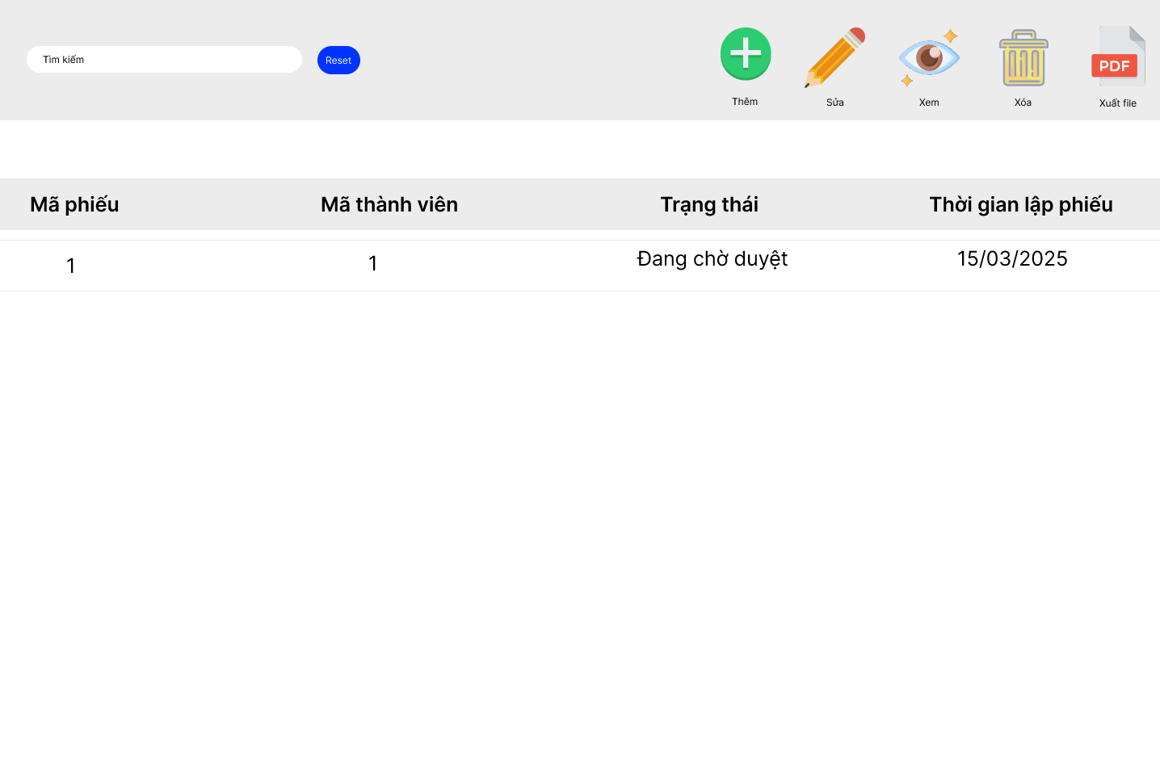
5. Quản lý phiếu mượn | a.Danh sách phiếu mượn |  | # | Tên thành phần | Chức năng
 |  |  | 1 | Nút search | Nhập dữ liệu vào đẻ tìm kiếm
 |  |  | 2 | Nút "Sửa" | Click vào sẽ chuyển tới giao diện chỉnh sửa phiếu mượn
 |  |  | 3 | Nút "Xem" | Clcik vào sẽ chuyển tới giao diện xem phiếu mượn
 |  |  | 4 | Nút "Thêm" | Clcik vào sẽ chuyển tới giao diện thêm phiếu mượn

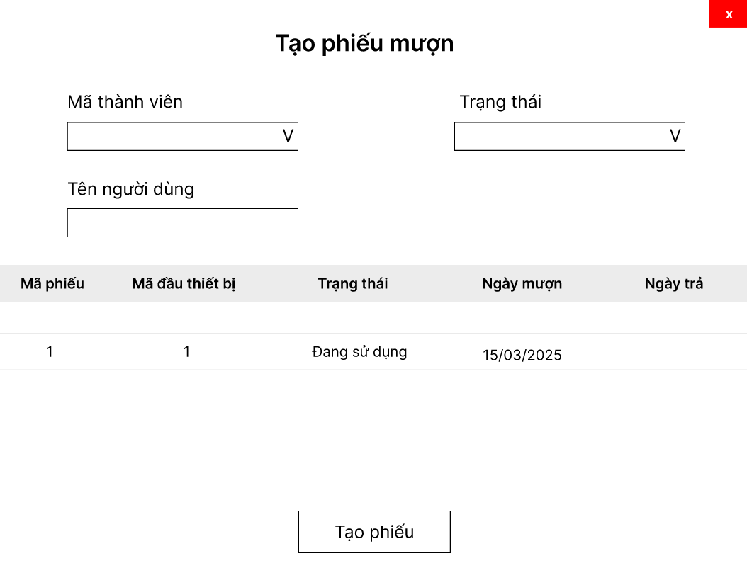
5. Quản lý phiếu mượn | b. Tạo phiếu mượn |  | # | Tên thành phần | Chức năng
 |  |  | 1 | cbbMã thành viên | Chọn mã thành viên
 |  |  | 2 | txt Tên thành viên | Tự động hiển thị tên thành viên ứng với mã thành viên
 |  |  | 3 | cbbTrangThai | Chọn trạng thái phiếu
 |  |  | 4 | tblChiTietPhieuMuon | Hiển thị chi tiết phiếu
 |  |  | 5 | btnTaoPhieu | Nút tạo phiếu

5. Quản lý phiếu mượn | c. Sửa phiếu mượn |  | # | Tên thành phần | Chức năng
 |  |  | 1 | cbbMã thành viên | Chọn mã thành viên
 |  |  | 2 | txt Tên thành viên | Tự động hiển thị tên thành viên ứng với mã thành viên
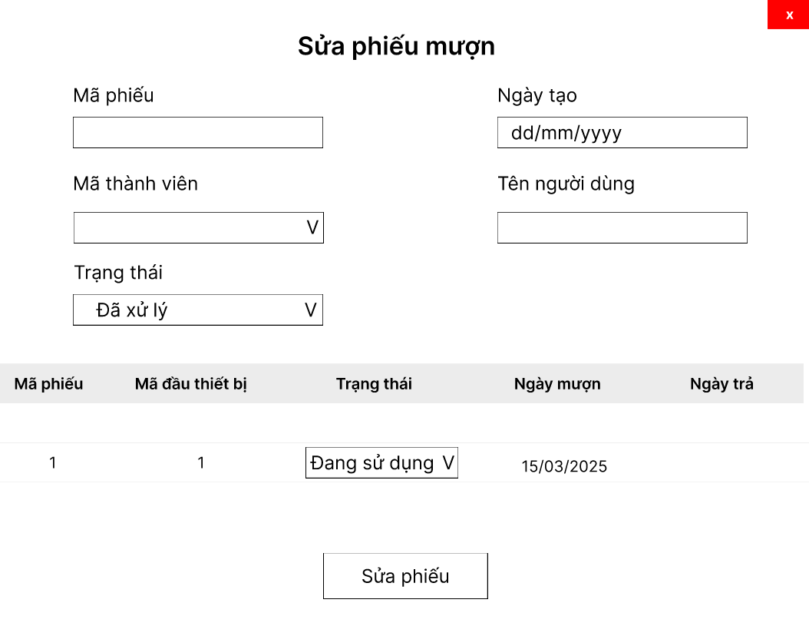
 |  |  | 3 | cbbTrangThai | Chọn trạng thái phiếu
 |  |  | 4 | tblChiTietPhieuMuon | Hiển thị chi tiết phiếu
 |  |  | 5 | btnSuaPhieu | Nút sửa phiếu
 |  |  | 6 | txtMaPHieu | Hiển thị mã phiếu mượn và không thể chỉnh sửa
 |  |  | 7 | txtNgayTao | Ngày tạo phiếu mượn

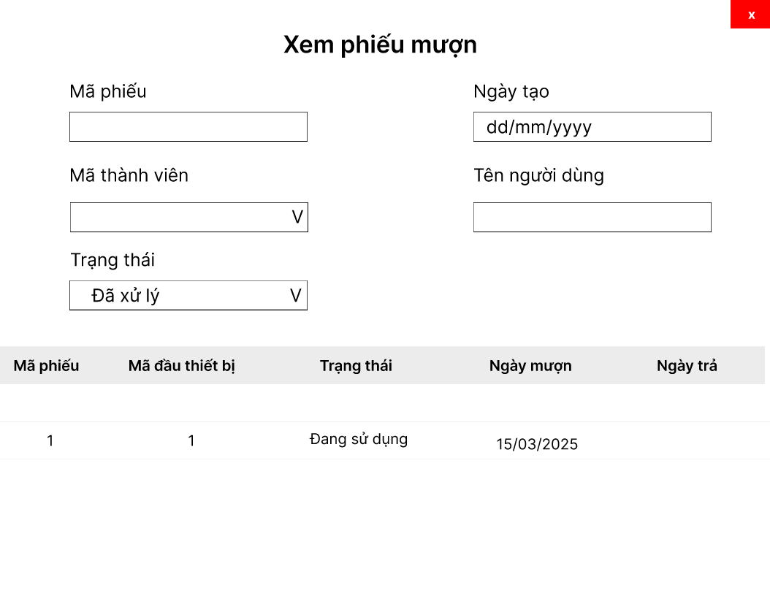
5. Quản lý phiếu mượn | d. Xem phiếu mượn
 |  |  | # | Tên thành phần | Chức năng
 |  |  | 1 | cbbMã thành viên | Chọn mã thành viên
 |  |  | 2 | txt Tên thành viên | Tự động hiển thị tên thành viên ứng với mã thành viên
 |  |  | 3 | cbbTrangThai | Chọn trạng thái phiếu
 |  |  | 4 | tblChiTietPhieuMuon | Hiển thị chi tiết phiếu
 |  |  | 5 | txtMaPHieu | Hiển thị mã phiếu mượn và không thể chỉnh sửa
 |  |  | 6 | txtNgayTao | Ngày tạo phiếu mượn

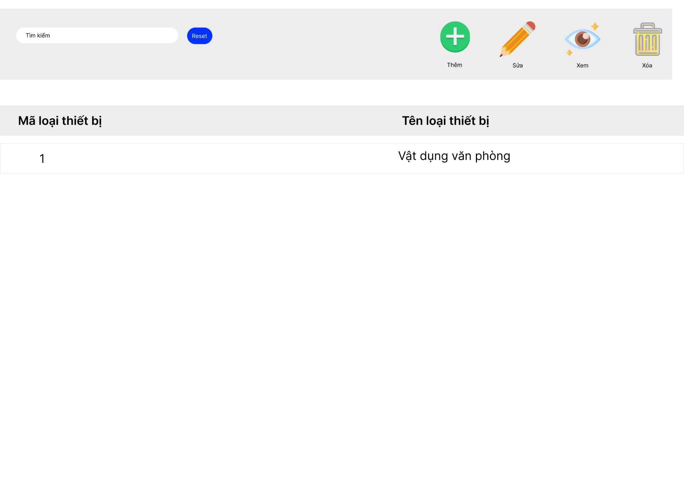
6. Quản lý .. | a. xem danh sách các loại thiết bị
 |  |  | # | Tên thành phần | Chức năng
 |  |  | 1 | Nút search | Nhập dữ liệu vào đẻ tìm kiếm
 |  |  | 2 | Nút "Sửa" | Click vào sẽ chuyển tới giao diện chỉnh sửa loại thiết bị
 |  |  | 3 | Nút "Xóa" | Clcik vào sẽ thay đổi trạng thái về không sử dụng
 |  |  | 4 | Nút "Thêm" | Clcik vào sẽ chuyển tới giao diện thêm thiết bị

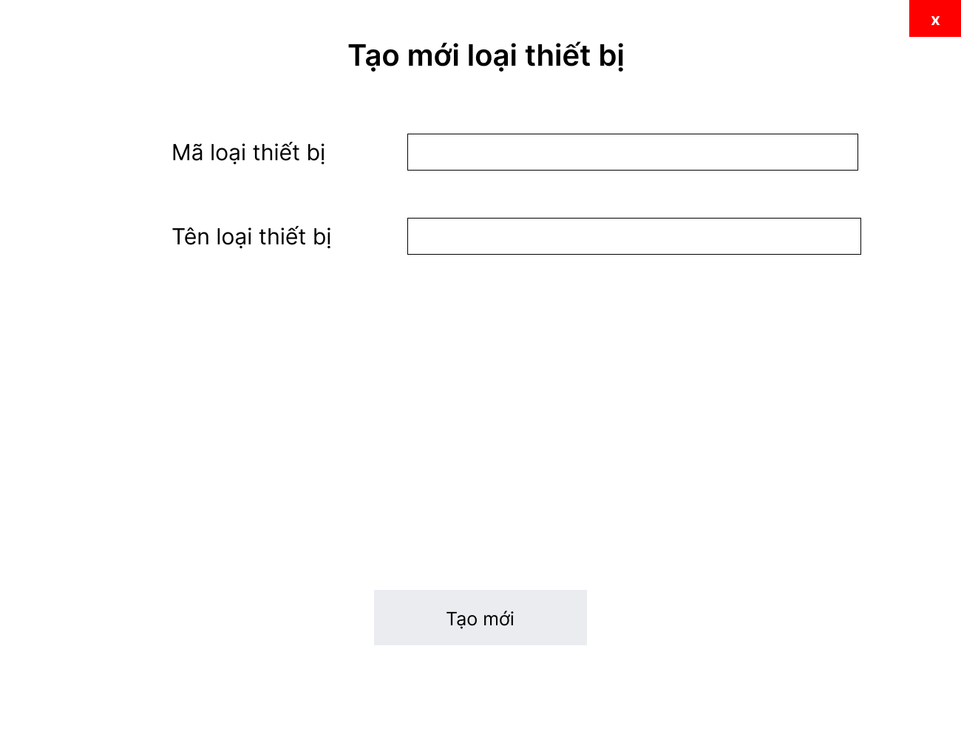
6. Quản lý Loại Thiết bị | b. Tạo loại thiết bị
 |  |  | # | Tên thành phần | Chức năng
 |  |  | 1 | txtMã loại thiết bị | Hiển thị mã loại thiết bị
 |  |  | 2 | txt Tênloại thiết bị | hiển thị tên loại thiết bị và chỉnh sửa
 |  |  | 3 | btn tạo mới | Tạo mới loại thiết bị

6. Quản lý Loại Thiết bị | c. cập nhật thông tin loại thiết bị

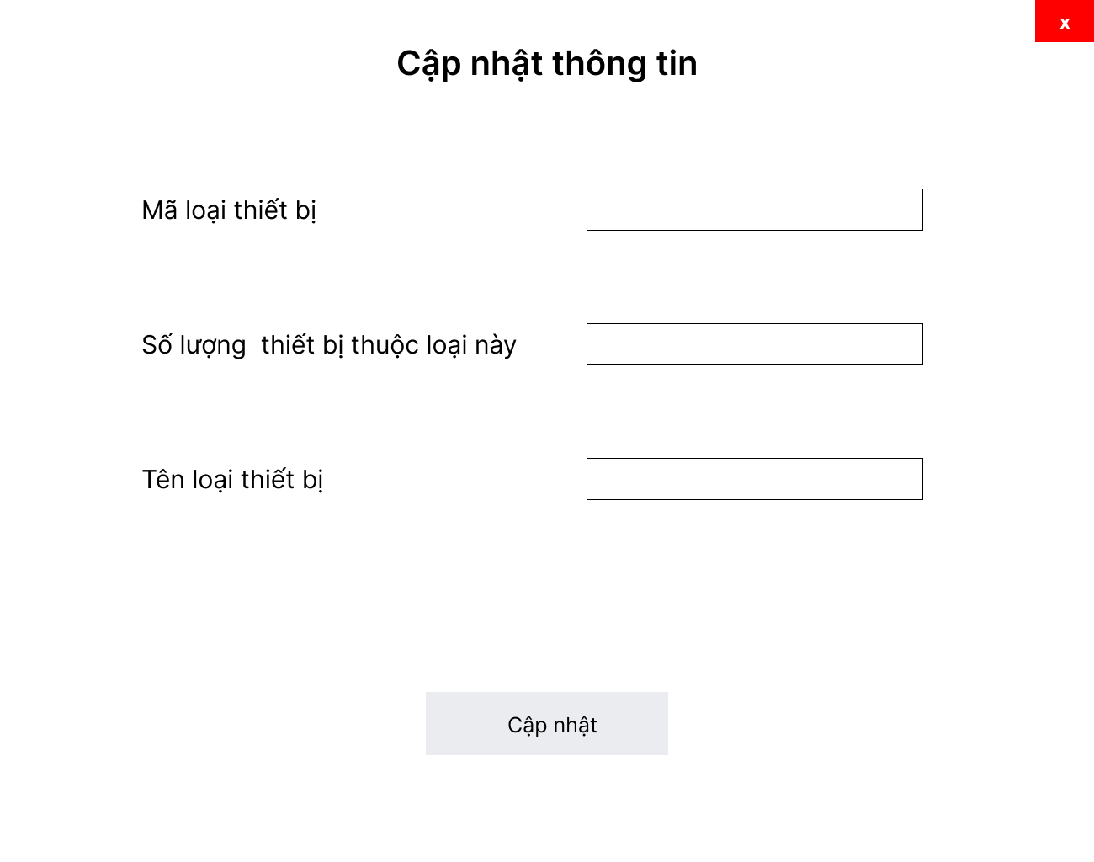
 |  |  | # | Tên thành phần | Chức năng
 |  |  | 1 | txtMã loại thiết bị | Hiển thị mã loại thiết bị
 |  |  | 2 | txt Tênloại thiết bị | hiển thị tên loại thiết bị và chỉnh sửa
 |  |  | 3 | txtSo lượng thiết bị thuộc | Hiển thị số lượng thiết bị thuộc về loại này
 |  |  | 4 | txtCap nhat | Cập nhật loại thiết bị

7. quản lý thiết bị | a.. xem danh sách thiết bị
 |  |  | # | Tên thành phần | Chức năng
 |  |  | 1 | Nút search | Nhập dữ liệu vào đẻ tìm kiếm
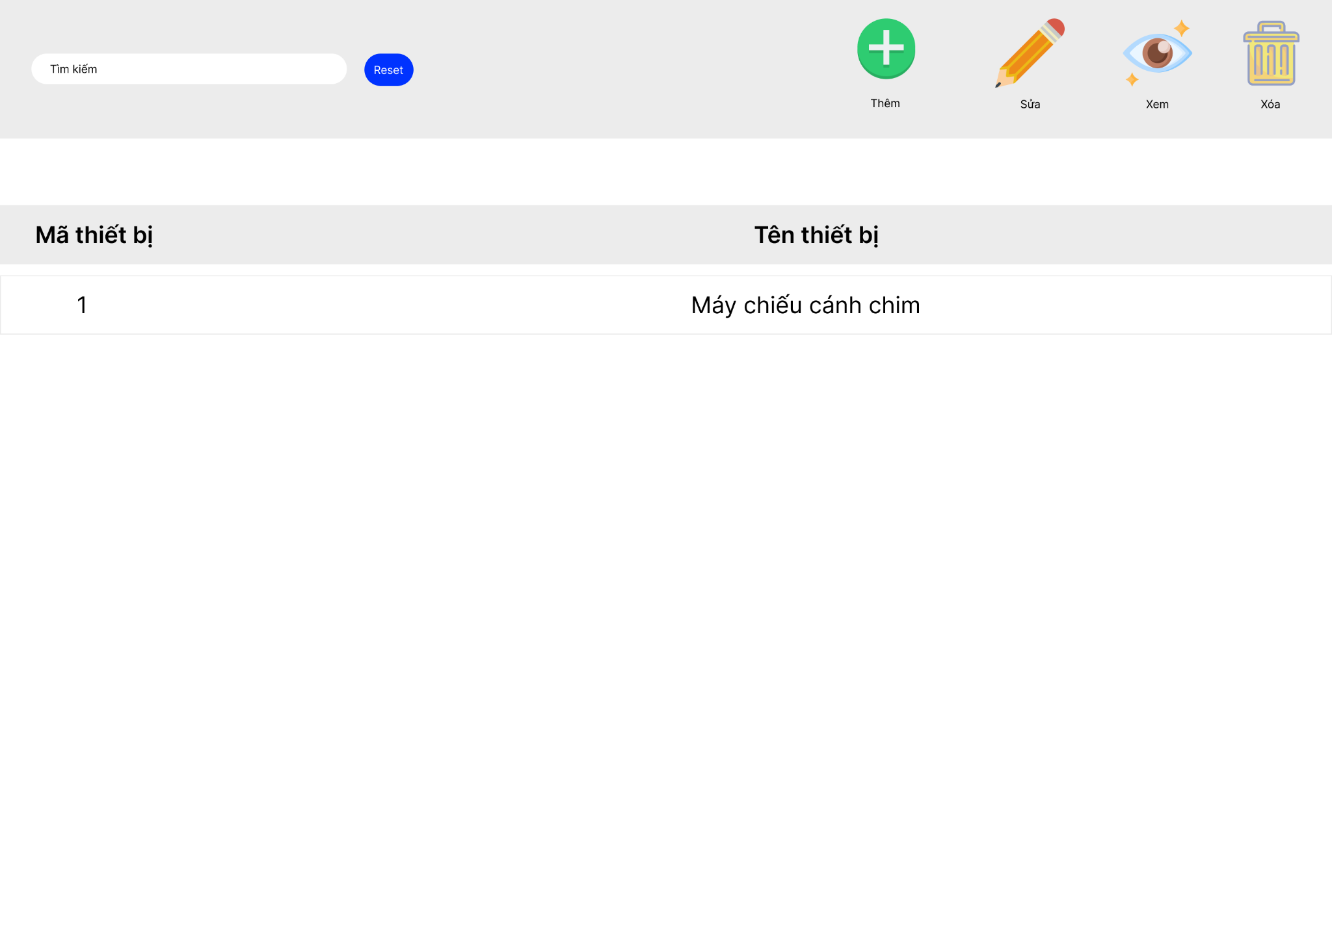
 |  |  | 2 | Nút "Sửa" | Click vào sẽ chuyển tới giao diện chỉnh sửa loại thiết bị
 |  |  | 3 | Nút "Xóa" | Clcik vào sẽ thay đổi trạng thái về không sử dụng
 |  |  | 4 | Nút "Thêm" | Clcik vào sẽ chuyển tới giao diện thêm thiết bị

7. quản lý thiết bị | b.. tạo thiết bị và đầu thiết bị

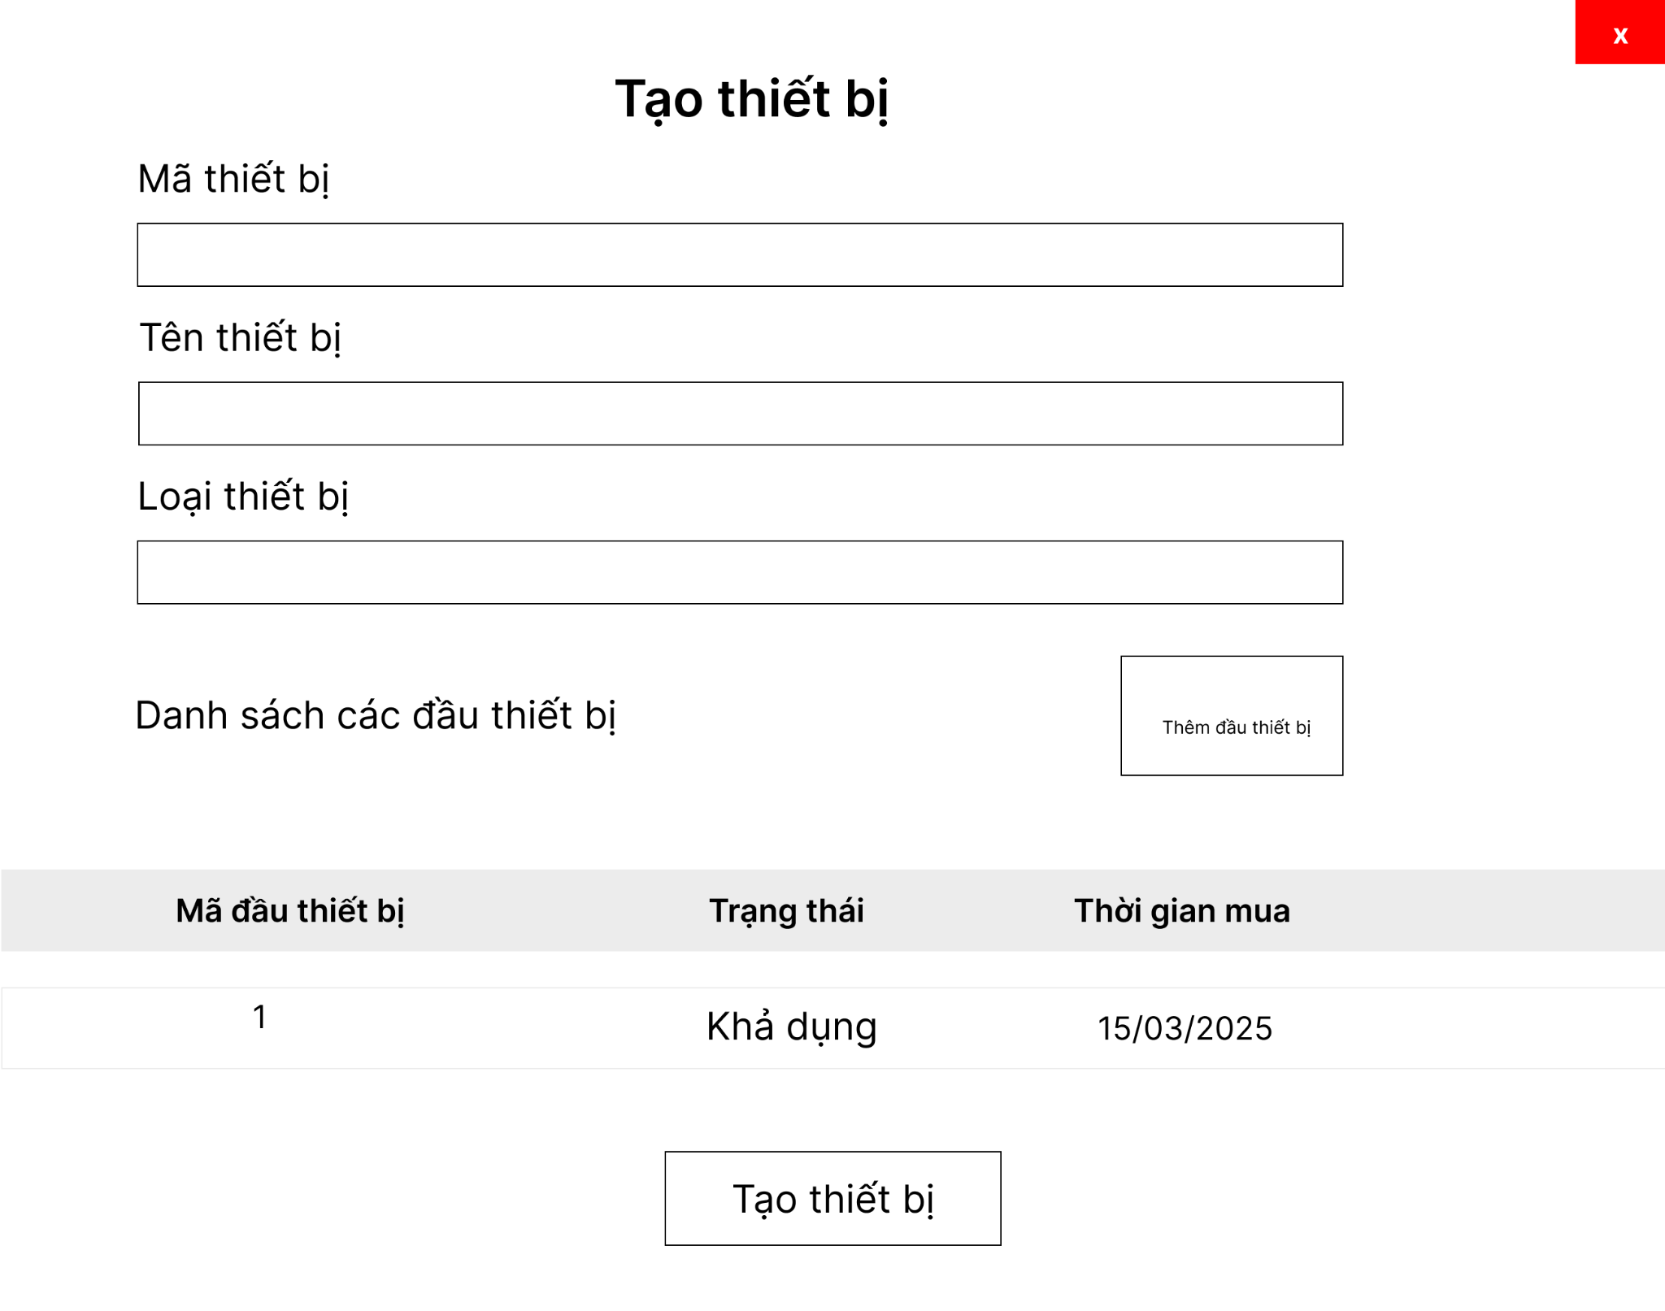
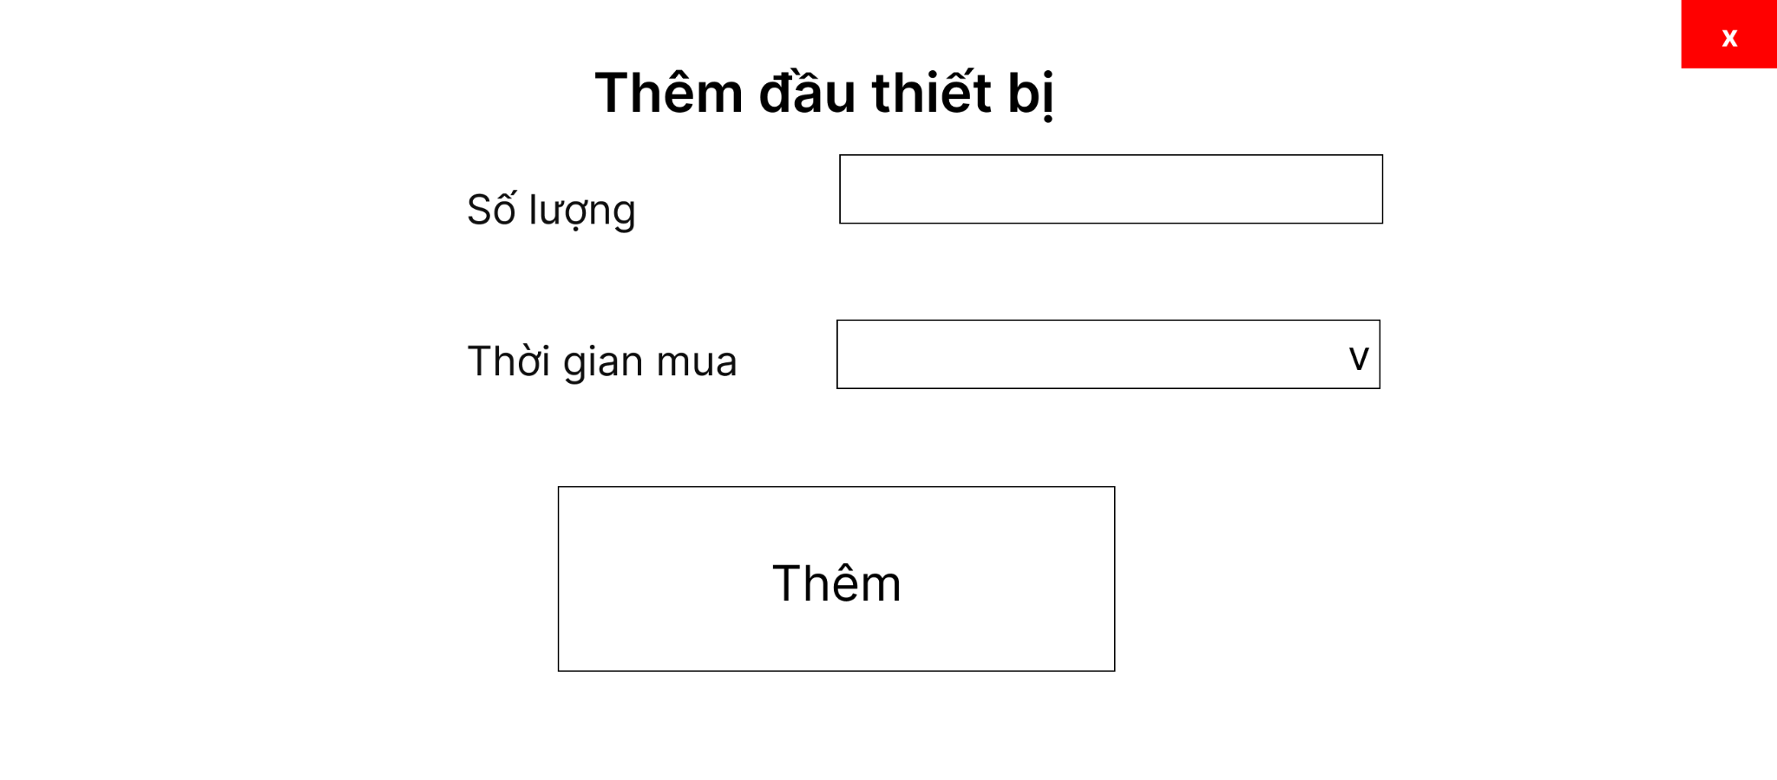
 |  |  | # | Tên thành phần | Chức năng
 |  |  | 1 | cbbLoại thiết bị | Chọn loại thiết bị
 |  |  | 2 | txt Tên thiết bị | Nhập tên thiết bị
 |  |  | 3 | tblĐầu thiết bị | Hiển thị danh sách đầu thiết bị
 |  |  | 4 | btnTạo thiết bị | Tạo thiết bị và đầu thiết bị
 |  |  | 5 | txtMã Thiết bị | tự tạo sẵn và không được chỉnh sữa
 |  |  | 6 | btnThêm đầu thiết bị | Thêm đầu thiết bị vào bảng

7. quản lý thiết bị | c.. sửa thiết bị và đầu thiết bị



 |  |  | # | Tên thành phần | Chức năng
 |  |  | 1 | cbbLoại thiết bị | Chọn loại thiết bị
 |  |  | 2 | txt Tên thiết bị | Nhập tên thiết bị
 |  |  | 4 | tblĐầu thiết bị | Hiển thị danh sách đầu thiết bị và chỉnh sửa
 |  |  | 5 | btnSửa thiết bị | Sửa thiết bị và đầu thiết bị
 |  |  | 6 | txtMã Thiết bị | tự tạo sẵn và không được chỉnh sữa
 |  |  | 9 | btnThêm đầu thiết bị | Thêm 1 dòng đầu thiết bị vào bảng

